1 - Por idoso, raca
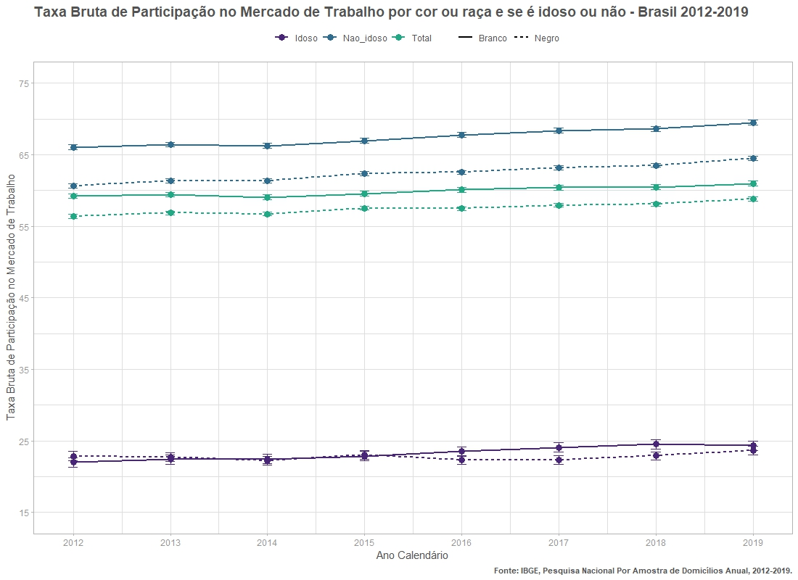
ano | flag_idoso | cor_raca | flag_participa | n | n_se | prop | prop_se
2012 | Idoso | Branco | forca_trabalho | 2665787.2219 | 46274.034217 | 21.97 | 0.34
2012 | Idoso | Branco | nao_forca_trabalho | 9466842.3316 | 89282.644388 | 78.03 | 0.34
2012 | Idoso | Negro | forca_trabalho | 2274382.4301 | 37793.284788 | 22.88 | 0.33
2012 | Idoso | Negro | nao_forca_trabalho | 7668087.462 | 68935.172274 | 77.12 | 0.33
2012 | Nao_idoso | Branco | forca_trabalho | 43661769.472 | 197894.03771 | 66.06 | 0.17
2012 | Nao_idoso | Branco | nao_forca_trabalho | 22428522.63 | 136915.62409 | 33.94 | 0.17
2012 | Nao_idoso | Negro | forca_trabalho | 47544833.744 | 184669.97723 | 60.65 | 0.14
2012 | Nao_idoso | Negro | nao_forca_trabalho | 30842744.102 | 141887.08164 | 39.35 | 0.14
2013 | Idoso | Branco | forca_trabalho | 2778790.7938 | 48931.879819 | 22.38 | 0.35
2013 | Idoso | Branco | nao_forca_trabalho | 9638645.6498 | 90185.322253 | 77.62 | 0.35
2013 | Idoso | Negro | forca_trabalho | 2379379.006 | 38171.885204 | 22.72 | 0.32
2013 | Idoso | Negro | nao_forca_trabalho | 8093171.901 | 70025.217438 | 77.28 | 0.32
2013 | Nao_idoso | Branco | forca_trabalho | 43704753.84 | 197285.02924 | 66.42 | 0.17
2013 | Nao_idoso | Branco | nao_forca_trabalho | 22100697.587 | 135853.66381 | 33.58 | 0.17
2013 | Nao_idoso | Negro | forca_trabalho | 48980502.942 | 186021.29809 | 61.34 | 0.14
2013 | Nao_idoso | Negro | nao_forca_trabalho | 30867153.007 | 138420.59921 | 38.66 | 0.14
2014 | Idoso | Branco | forca_trabalho | 2919436.8825 | 49329.768639 | 22.46 | 0.33
2014 | Idoso | Branco | nao_forca_trabalho | 10077808.063 | 88715.501062 | 77.54 | 0.33
2014 | Idoso | Negro | forca_trabalho | 2387527.1606 | 39136.784561 | 22.24 | 0.32
2014 | Idoso | Negro | nao_forca_trabalho | 8349312.7025 | 71171.178284 | 77.76 | 0.32
2014 | Nao_idoso | Branco | forca_trabalho | 43696524.806 | 202182.70485 | 66.26 | 0.18
2014 | Nao_idoso | Branco | nao_forca_trabalho | 22246603.074 | 140504.22081 | 33.74 | 0.18
2014 | Nao_idoso | Negro | forca_trabalho | 49447492.212 | 197087.57827 | 61.33 | 0.15
2014 | Nao_idoso | Negro | nao_forca_trabalho | 31180707.916 | 146852.54636 | 38.67 | 0.15
2015 | Idoso | Branco | forca_trabalho | 3007114.5247 | 49243.630009 | 22.87 | 0.33
2015 | Idoso | Branco | nao_forca_trabalho | 10139100.041 | 89659.061269 | 77.13 | 0.33
2015 | Idoso | Negro | forca_trabalho | 2650314.5939 | 42474.400697 | 23.03 | 0.32
2015 | Idoso | Negro | nao_forca_trabalho | 8855294.3215 | 73797.218898 | 76.97 | 0.32
2015 | Nao_idoso | Branco | forca_trabalho | 43806507.914 | 213676.13799 | 66.94 | 0.18
2015 | Nao_idoso | Branco | nao_forca_trabalho | 21633983.05 | 143480.88749 | 33.06 | 0.18
2015 | Nao_idoso | Negro | forca_trabalho | 51219202.97 | 205773.85385 | 62.38 | 0.15
2015 | Nao_idoso | Negro | nao_forca_trabalho | 30893591.659 | 150609.322 | 37.62 | 0.15
2016 | Idoso | Branco | forca_trabalho | 3142341.0783 | 52848.506001 | 23.52 | 0.34
2016 | Idoso | Branco | nao_forca_trabalho | 10218741.221 | 89876.851613 | 76.48 | 0.34
2016 | Idoso | Negro | forca_trabalho | 2716518.6801 | 44153.655284 | 22.32 | 0.32
2016 | Idoso | Negro | nao_forca_trabalho | 9453391.7815 | 77408.917841 | 77.68 | 0.32
2016 | Nao_idoso | Branco | forca_trabalho | 43226736.366 | 220670.62874 | 67.77 | 0.19
2016 | Nao_idoso | Branco | nao_forca_trabalho | 20559892.4 | 147920.10734 | 32.23 | 0.19
2016 | Nao_idoso | Negro | forca_trabalho | 52690725.36 | 213962.56334 | 62.52 | 0.15
2016 | Nao_idoso | Negro | nao_forca_trabalho | 31590634.355 | 155261.30379 | 37.48 | 0.15
2017 | Idoso | Branco | forca_trabalho | 3320803.2054 | 54502.689833 | 24.08 | 0.34
2017 | Idoso | Branco | nao_forca_trabalho | 10472439.438 | 91569.170788 | 75.92 | 0.34
2017 | Idoso | Negro | forca_trabalho | 2846927.884 | 44496.371997 | 22.37 | 0.31
2017 | Idoso | Negro | nao_forca_trabalho | 9877196.4275 | 80102.389785 | 77.63 | 0.31
2017 | Nao_idoso | Branco | forca_trabalho | 42943997.982 | 207423.60579 | 68.37 | 0.18
2017 | Nao_idoso | Branco | nao_forca_trabalho | 19864470.777 | 135160.29093 | 31.63 | 0.18
2017 | Nao_idoso | Negro | forca_trabalho | 54295256.701 | 214213.41494 | 63.19 | 0.15
2017 | Nao_idoso | Negro | nao_forca_trabalho | 31627611.851 | 150618.26285 | 36.81 | 0.15
2018 | Idoso | Branco | forca_trabalho | 3451488.2548 | 54822.404456 | 24.52 | 0.33
2018 | Idoso | Branco | nao_forca_trabalho | 10622491.124 | 90818.859995 | 75.48 | 0.33
2018 | Idoso | Negro | forca_trabalho | 3084701.0479 | 47261.781419 | 22.89 | 0.3
2018 | Idoso | Negro | nao_forca_trabalho | 10391787.327 | 82316.856725 | 77.11 | 0.3
2018 | Nao_idoso | Branco | forca_trabalho | 42582526.672 | 211835.19362 | 68.62 | 0.18
2018 | Nao_idoso | Branco | nao_forca_trabalho | 19475115.446 | 134696.70479 | 31.38 | 0.18
2018 | Nao_idoso | Negro | forca_trabalho | 55286837.797 | 221381.86579 | 63.52 | 0.15
2018 | Nao_idoso | Negro | nao_forca_trabalho | 31754641.997 | 153257.71138 | 36.48 | 0.15
2019 | Idoso | Branco | forca_trabalho | 3505902.3367 | 55528.453076 | 24.31 | 0.33
2019 | Idoso | Branco | nao_forca_trabalho | 10915069.955 | 93825.099714 | 75.69 | 0.33
2019 | Idoso | Negro | forca_trabalho | 3352177.6535 | 50169.231662 | 23.65 | 0.31
2019 | Idoso | Negro | nao_forca_trabalho | 10822610.204 | 86257.282411 | 76.35 | 0.31
2019 | Nao_idoso | Branco | forca_trabalho | 42906867.239 | 217270.71052 | 69.5 | 0.19
2019 | Nao_idoso | Branco | nao_forca_trabalho | 18826019.538 | 136811.97233 | 30.5 | 0.19
2019 | Nao_idoso | Negro | forca_trabalho | 56728686.776 | 231807.91525 | 64.5 | 0.15
2019 | Nao_idoso | Negro | nao_forca_trabalho | 31224771.217 | 155940.89274 | 35.5 | 0.15
2012 | Total | Branco | forca_trabalho | 46327556.694 | 203061.23296 | 59.23 | 0.16
2012 | Total | Branco | nao_forca_trabalho | 31895364.962 | 163043.96951 | 40.77 | 0.16
2012 | Total | Negro | forca_trabalho | 49819216.174 | 188329.50851 | 56.4 | 0.14
2012 | Total | Negro | nao_forca_trabalho | 38510831.564 | 157275.80186 | 43.6 | 0.14
2012 | Total | Outros | forca_trabalho | 693092.46601 | 26943.816693 | 55.64 | 1.42
2012 | Total | Outros | nao_forca_trabalho | 552617.14041 | 23367.072025 | 44.36 | 1.42
2013 | Total | Branco | forca_trabalho | 46483544.634 | 203083.7943 | 59.42 | 0.16
2013 | Total | Branco | nao_forca_trabalho | 31739343.237 | 162650.53689 | 40.58 | 0.16
2013 | Total | Negro | forca_trabalho | 51359881.948 | 189717.34404 | 56.86 | 0.13
2013 | Total | Negro | nao_forca_trabalho | 38960324.908 | 154618.89277 | 43.14 | 0.13
2013 | Total | Outros | forca_trabalho | 707312.55768 | 28847.449481 | 60.01 | 1.52
2013 | Total | Outros | nao_forca_trabalho | 471337.71488 | 22726.139751 | 39.99 | 1.52
2014 | Total | Branco | forca_trabalho | 46615961.688 | 207929.51513 | 59.05 | 0.17
2014 | Total | Branco | nao_forca_trabalho | 32324411.137 | 165741.88594 | 40.95 | 0.17
2014 | Total | Negro | forca_trabalho | 51835019.373 | 200763.55425 | 56.73 | 0.14
2014 | Total | Negro | nao_forca_trabalho | 39530020.618 | 162688.54404 | 43.27 | 0.14
2014 | Total | Outros | forca_trabalho | 762241.53211 | 34260.184795 | 58.97 | 1.7
2014 | Total | Outros | nao_forca_trabalho | 530373.6517 | 28761.247851 | 41.03 | 1.7
2015 | Total | Branco | forca_trabalho | 46813622.439 | 219096.34621 | 59.57 | 0.17
2015 | Total | Branco | nao_forca_trabalho | 31773083.091 | 168781.03257 | 40.43 | 0.17
2015 | Total | Negro | forca_trabalho | 53869517.564 | 209921.2277 | 57.54 | 0.14
2015 | Total | Negro | nao_forca_trabalho | 39748885.98 | 167204.33463 | 42.46 | 0.14
2015 | Total | Outros | forca_trabalho | 725184.59654 | 28744.601713 | 58.4 | 1.46
2015 | Total | Outros | nao_forca_trabalho | 516562.32951 | 23280.264277 | 41.6 | 1.46
2016 | Total | Branco | forca_trabalho | 46369077.444 | 226730.08894 | 60.1 | 0.18
2016 | Total | Branco | nao_forca_trabalho | 30778633.622 | 172700.67682 | 39.9 | 0.18
2016 | Total | Negro | forca_trabalho | 55407244.04 | 218277.71571 | 57.45 | 0.14
2016 | Total | Negro | nao_forca_trabalho | 41044026.137 | 172946.38982 | 42.55 | 0.14
2016 | Total | Outros | forca_trabalho | 944829.59305 | 39535.983803 | 57.52 | 1.43
2016 | Total | Outros | nao_forca_trabalho | 697907.1645 | 28481.687671 | 42.48 | 1.43
2017 | Total | Branco | forca_trabalho | 46264801.188 | 214263.29311 | 60.4 | 0.17
2017 | Total | Branco | nao_forca_trabalho | 30336910.216 | 162855.13717 | 39.6 | 0.17
2017 | Total | Negro | forca_trabalho | 57142184.585 | 218577.41155 | 57.93 | 0.14
2017 | Total | Negro | nao_forca_trabalho | 41504808.278 | 170016.90869 | 42.07 | 0.14
2017 | Total | Outros | forca_trabalho | 994488.47539 | 34466.76798 | 58.53 | 1.27
2017 | Total | Outros | nao_forca_trabalho | 704712.25844 | 27701.05737 | 41.47 | 1.27
2018 | Total | Branco | forca_trabalho | 46034014.927 | 218610.2704 | 60.47 | 0.17
2018 | Total | Branco | nao_forca_trabalho | 30097606.569 | 162051.08011 | 39.53 | 0.17
2018 | Total | Negro | forca_trabalho | 58371538.845 | 226147.00186 | 58.07 | 0.14
2018 | Total | Negro | nao_forca_trabalho | 42146429.325 | 173367.55863 | 41.93 | 0.14
2018 | Total | Outros | forca_trabalho | 1216435.1527 | 36110.420624 | 61.79 | 1.05
2018 | Total | Outros | nao_forca_trabalho | 752125.18178 | 25107.588009 | 38.21 | 1.05
2019 | Total | Branco | forca_trabalho | 46412769.576 | 224050.53601 | 60.95 | 0.18
2019 | Total | Branco | nao_forca_trabalho | 29741089.493 | 165501.62666 | 39.05 | 0.18
2019 | Total | Negro | forca_trabalho | 60080864.429 | 236935.88475 | 58.83 | 0.14
2019 | Total | Negro | nao_forca_trabalho | 42047381.421 | 177609.32438 | 41.17 | 0.14
2019 | Total | Outros | forca_trabalho | 1175692.6226 | 38348.332021 | 59.84 | 1.16
2019 | Total | Outros | nao_forca_trabalho | 789043.45835 | 27966.403443 | 40.16 | 1.16

1.2 - Por idoso, raca, sexo
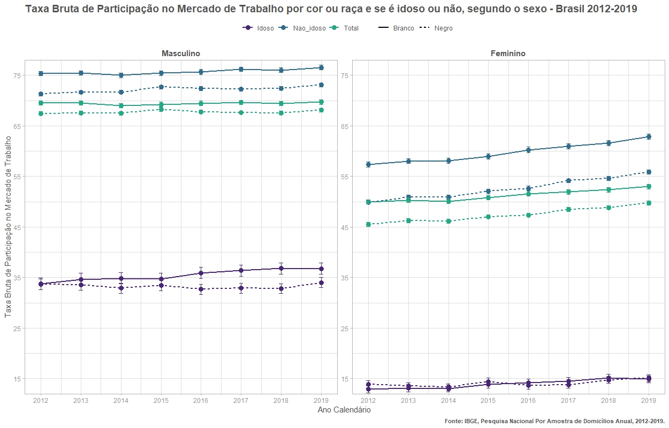
ano | flag_idoso | cor_raca | sexo | flag_participa | n | n_se | prop | prop_se
2012 | Idoso | Branco | Masculino | forca_trabalho | 1779262.4373 | 37725.686172 | 33.8 | 0.59
2012 | Idoso | Branco | Masculino | nao_forca_trabalho | 3484804.8804 | 53929.636988 | 66.2 | 0.59
2012 | Idoso | Branco | Feminino | forca_trabalho | 886524.78453 | 26815.530881 | 12.91 | 0.37
2012 | Idoso | Branco | Feminino | nao_forca_trabalho | 5982037.4512 | 71248.745908 | 87.09 | 0.37
2012 | Idoso | Negro | Masculino | forca_trabalho | 1520943.8952 | 30281.126194 | 33.68 | 0.55
2012 | Idoso | Negro | Masculino | nao_forca_trabalho | 2995221.8993 | 42694.735954 | 66.32 | 0.55
2012 | Idoso | Negro | Feminino | forca_trabalho | 753438.53495 | 22630.119856 | 13.88 | 0.39
2012 | Idoso | Negro | Feminino | nao_forca_trabalho | 4672865.5627 | 54205.291478 | 86.12 | 0.39
2012 | Nao_idoso | Branco | Masculino | forca_trabalho | 24015158.86 | 147957.16031 | 75.4 | 0.22
2012 | Nao_idoso | Branco | Masculino | nao_forca_trabalho | 7833175.7055 | 81577.133188 | 24.6 | 0.22
2012 | Nao_idoso | Branco | Feminino | forca_trabalho | 19646610.611 | 132566.92523 | 57.38 | 0.25
2012 | Nao_idoso | Branco | Feminino | nao_forca_trabalho | 14595346.924 | 110292.99121 | 42.62 | 0.25
2012 | Nao_idoso | Negro | Masculino | forca_trabalho | 28047785.531 | 141994.49362 | 71.32 | 0.19
2012 | Nao_idoso | Negro | Masculino | nao_forca_trabalho | 11276715.979 | 86222.200857 | 28.68 | 0.19
2012 | Nao_idoso | Negro | Feminino | forca_trabalho | 19497048.213 | 119549.37204 | 49.91 | 0.21
2012 | Nao_idoso | Negro | Feminino | nao_forca_trabalho | 19566028.123 | 113311.48693 | 50.09 | 0.21
2013 | Idoso | Branco | Masculino | forca_trabalho | 1849588.6875 | 40150.575646 | 34.67 | 0.6
2013 | Idoso | Branco | Masculino | nao_forca_trabalho | 3485274.1654 | 53572.6619 | 65.33 | 0.6
2013 | Idoso | Branco | Feminino | forca_trabalho | 929202.10631 | 27988.654816 | 13.12 | 0.37
2013 | Idoso | Branco | Feminino | nao_forca_trabalho | 6153371.4844 | 72643.973017 | 86.88 | 0.37
2013 | Idoso | Negro | Masculino | forca_trabalho | 1612398.4944 | 31150.234358 | 33.54 | 0.53
2013 | Idoso | Negro | Masculino | nao_forca_trabalho | 3194757.1168 | 43795.580779 | 66.46 | 0.53
2013 | Idoso | Negro | Feminino | forca_trabalho | 766980.51161 | 22080.547929 | 13.54 | 0.36
2013 | Idoso | Negro | Feminino | nao_forca_trabalho | 4898414.7842 | 54731.496962 | 86.46 | 0.36
2013 | Nao_idoso | Branco | Masculino | forca_trabalho | 23883435.153 | 146460.97866 | 75.45 | 0.22
2013 | Nao_idoso | Branco | Masculino | nao_forca_trabalho | 7770823.2143 | 80292.943808 | 24.55 | 0.22
2013 | Nao_idoso | Branco | Feminino | forca_trabalho | 19821318.687 | 133322.33071 | 58.04 | 0.25
2013 | Nao_idoso | Branco | Feminino | nao_forca_trabalho | 14329874.373 | 109912.85047 | 41.96 | 0.25
2013 | Nao_idoso | Negro | Masculino | forca_trabalho | 28751332.241 | 142512.58099 | 71.65 | 0.18
2013 | Nao_idoso | Negro | Masculino | nao_forca_trabalho | 11375606.466 | 85214.311924 | 28.35 | 0.18
2013 | Nao_idoso | Negro | Feminino | forca_trabalho | 20229170.701 | 121111.19671 | 50.93 | 0.21
2013 | Nao_idoso | Negro | Feminino | nao_forca_trabalho | 19491546.541 | 109732.85496 | 49.07 | 0.21
2014 | Idoso | Branco | Masculino | forca_trabalho | 1953324.0022 | 40580.937138 | 34.87 | 0.58
2014 | Idoso | Branco | Masculino | nao_forca_trabalho | 3647937.285 | 53300.62443 | 65.13 | 0.58
2014 | Idoso | Branco | Feminino | forca_trabalho | 966112.8803 | 28068.248467 | 13.06 | 0.35
2014 | Idoso | Branco | Feminino | nao_forca_trabalho | 6429870.7779 | 71025.064548 | 86.94 | 0.35
2014 | Idoso | Negro | Masculino | forca_trabalho | 1609180.9219 | 31913.912143 | 32.89 | 0.53
2014 | Idoso | Negro | Masculino | nao_forca_trabalho | 3282833.7903 | 43598.209016 | 67.11 | 0.53
2014 | Idoso | Negro | Feminino | forca_trabalho | 778346.23874 | 22671.461432 | 13.32 | 0.36
2014 | Idoso | Negro | Feminino | nao_forca_trabalho | 5066478.9122 | 56349.119732 | 86.68 | 0.36
2014 | Nao_idoso | Branco | Masculino | forca_trabalho | 23852494.444 | 149101.39594 | 75 | 0.23
2014 | Nao_idoso | Branco | Masculino | nao_forca_trabalho | 7950679.8916 | 84816.638984 | 25 | 0.23
2014 | Nao_idoso | Branco | Feminino | forca_trabalho | 19844030.362 | 137662.09807 | 58.13 | 0.26
2014 | Nao_idoso | Branco | Feminino | nao_forca_trabalho | 14295923.182 | 112341.57936 | 41.87 | 0.26
2014 | Nao_idoso | Negro | Masculino | forca_trabalho | 28990054.942 | 150654.97863 | 71.67 | 0.19
2014 | Nao_idoso | Negro | Masculino | nao_forca_trabalho | 11459373.133 | 90567.219089 | 28.33 | 0.19
2014 | Nao_idoso | Negro | Feminino | forca_trabalho | 20457437.27 | 128560.42398 | 50.92 | 0.22
2014 | Nao_idoso | Negro | Feminino | nao_forca_trabalho | 19721334.783 | 116226.10415 | 49.08 | 0.22
2015 | Idoso | Branco | Masculino | forca_trabalho | 1969950.331 | 39531.661324 | 34.75 | 0.57
2015 | Idoso | Branco | Masculino | nao_forca_trabalho | 3698347.1716 | 54870.124571 | 65.25 | 0.57
2015 | Idoso | Branco | Feminino | forca_trabalho | 1037164.1937 | 29385.304077 | 13.87 | 0.36
2015 | Idoso | Branco | Feminino | nao_forca_trabalho | 6440752.8695 | 71016.38635 | 86.13 | 0.36
2015 | Idoso | Negro | Masculino | forca_trabalho | 1746577.4167 | 33309.71219 | 33.43 | 0.52
2015 | Idoso | Negro | Masculino | nao_forca_trabalho | 3477850.8063 | 45779.77456 | 66.57 | 0.52
2015 | Idoso | Negro | Feminino | forca_trabalho | 903737.17716 | 26373.326254 | 14.39 | 0.38
2015 | Idoso | Negro | Feminino | nao_forca_trabalho | 5377443.5152 | 57985.019292 | 85.61 | 0.38
2015 | Nao_idoso | Branco | Masculino | forca_trabalho | 23868269.696 | 157039.86059 | 75.45 | 0.24
2015 | Nao_idoso | Branco | Masculino | nao_forca_trabalho | 7767346.8129 | 86695.507479 | 24.55 | 0.24
2015 | Nao_idoso | Branco | Feminino | forca_trabalho | 19938238.218 | 145951.54674 | 58.98 | 0.27
2015 | Nao_idoso | Branco | Feminino | nao_forca_trabalho | 13866636.237 | 114629.3282 | 41.02 | 0.27
2015 | Nao_idoso | Negro | Masculino | forca_trabalho | 29880022.664 | 159452.83471 | 72.69 | 0.19
2015 | Nao_idoso | Negro | Masculino | nao_forca_trabalho | 11223308.4 | 90982.246256 | 27.31 | 0.19
2015 | Nao_idoso | Negro | Feminino | forca_trabalho | 21339180.306 | 131633.9645 | 52.03 | 0.22
2015 | Nao_idoso | Negro | Feminino | nao_forca_trabalho | 19670283.259 | 120612.17276 | 47.97 | 0.22
2016 | Idoso | Branco | Masculino | forca_trabalho | 2064972.1438 | 42624.688582 | 35.92 | 0.58
2016 | Idoso | Branco | Masculino | nao_forca_trabalho | 3684596.8044 | 53216.367173 | 64.08 | 0.58
2016 | Idoso | Branco | Feminino | forca_trabalho | 1077368.9345 | 31265.483579 | 14.15 | 0.38
2016 | Idoso | Branco | Feminino | nao_forca_trabalho | 6534144.4167 | 72535.10466 | 85.85 | 0.38
2016 | Idoso | Negro | Masculino | forca_trabalho | 1809375.0217 | 34800.829157 | 32.68 | 0.51
2016 | Idoso | Negro | Masculino | nao_forca_trabalho | 3727004.6983 | 47880.323306 | 67.32 | 0.51
2016 | Idoso | Negro | Feminino | forca_trabalho | 907143.65835 | 27193.796231 | 13.68 | 0.38
2016 | Idoso | Negro | Feminino | nao_forca_trabalho | 5726387.0832 | 60937.123172 | 86.32 | 0.38
2016 | Nao_idoso | Branco | Masculino | forca_trabalho | 23443430.358 | 161186.08483 | 75.7 | 0.26
2016 | Nao_idoso | Branco | Masculino | nao_forca_trabalho | 7525940.1747 | 93348.603321 | 24.3 | 0.26
2016 | Nao_idoso | Branco | Feminino | forca_trabalho | 19783306.008 | 151699.28567 | 60.28 | 0.28
2016 | Nao_idoso | Branco | Feminino | nao_forca_trabalho | 13033952.226 | 115019.32742 | 39.72 | 0.28
2016 | Nao_idoso | Negro | Masculino | forca_trabalho | 30465399.861 | 162167.6622 | 72.4 | 0.2
2016 | Nao_idoso | Negro | Masculino | nao_forca_trabalho | 11613869.767 | 96910.336202 | 27.6 | 0.2
2016 | Nao_idoso | Negro | Feminino | forca_trabalho | 22225325.499 | 141127.02486 | 52.66 | 0.22
2016 | Nao_idoso | Negro | Feminino | nao_forca_trabalho | 19976764.589 | 121916.29263 | 47.34 | 0.22
2017 | Idoso | Branco | Masculino | forca_trabalho | 2191213.3374 | 44341.562607 | 36.41 | 0.57
2017 | Idoso | Branco | Masculino | nao_forca_trabalho | 3827731.7142 | 54882.036627 | 63.59 | 0.57
2017 | Idoso | Branco | Feminino | forca_trabalho | 1129589.8679 | 31716.871627 | 14.53 | 0.37
2017 | Idoso | Branco | Feminino | nao_forca_trabalho | 6644707.7242 | 73411.327056 | 85.47 | 0.37
2017 | Idoso | Negro | Masculino | forca_trabalho | 1877435.2979 | 36037.506572 | 32.91 | 0.51
2017 | Idoso | Negro | Masculino | nao_forca_trabalho | 3827438.0618 | 48534.161708 | 67.09 | 0.51
2017 | Idoso | Negro | Feminino | forca_trabalho | 969492.5861 | 26122.694188 | 13.81 | 0.34
2017 | Idoso | Negro | Feminino | nao_forca_trabalho | 6049758.3657 | 63841.295067 | 86.19 | 0.34
2017 | Nao_idoso | Branco | Masculino | forca_trabalho | 23260072.993 | 153570.02055 | 76.22 | 0.23
2017 | Nao_idoso | Branco | Masculino | nao_forca_trabalho | 7257753.9367 | 80699.29599 | 23.78 | 0.23
2017 | Nao_idoso | Branco | Feminino | forca_trabalho | 19683924.989 | 140481.61639 | 60.96 | 0.27
2017 | Nao_idoso | Branco | Feminino | nao_forca_trabalho | 12606716.841 | 108695.61797 | 39.04 | 0.27
2017 | Nao_idoso | Negro | Masculino | forca_trabalho | 30993335.014 | 162116.91824 | 72.27 | 0.19
2017 | Nao_idoso | Negro | Masculino | nao_forca_trabalho | 11894737.111 | 92447.674823 | 27.73 | 0.19
2017 | Nao_idoso | Negro | Feminino | forca_trabalho | 23301921.686 | 141667.53301 | 54.15 | 0.21
2017 | Nao_idoso | Negro | Feminino | nao_forca_trabalho | 19732874.74 | 119541.42998 | 45.85 | 0.21
2018 | Idoso | Branco | Masculino | forca_trabalho | 2243810.5832 | 44417.735904 | 36.81 | 0.57
2018 | Idoso | Branco | Masculino | nao_forca_trabalho | 3852266.5773 | 54673.690005 | 63.19 | 0.57
2018 | Idoso | Branco | Feminino | forca_trabalho | 1207677.6716 | 32160.573628 | 15.14 | 0.37
2018 | Idoso | Branco | Feminino | nao_forca_trabalho | 6770224.5465 | 72633.438365 | 84.86 | 0.37
2018 | Idoso | Negro | Masculino | forca_trabalho | 1989403.1713 | 37333.502872 | 32.84 | 0.5
2018 | Idoso | Negro | Masculino | nao_forca_trabalho | 4068897.8955 | 50193.68758 | 67.16 | 0.5
2018 | Idoso | Negro | Feminino | forca_trabalho | 1095297.8766 | 29004.932256 | 14.77 | 0.36
2018 | Idoso | Negro | Feminino | nao_forca_trabalho | 6322889.4317 | 65369.678151 | 85.23 | 0.36
2018 | Nao_idoso | Branco | Masculino | forca_trabalho | 22876004.026 | 155433.75922 | 76.02 | 0.24
2018 | Nao_idoso | Branco | Masculino | nao_forca_trabalho | 7216816.9335 | 81837.841521 | 23.98 | 0.24
2018 | Nao_idoso | Branco | Feminino | forca_trabalho | 19706522.646 | 144928.4387 | 61.65 | 0.27
2018 | Nao_idoso | Branco | Feminino | nao_forca_trabalho | 12258298.512 | 107250.322 | 38.35 | 0.27
2018 | Nao_idoso | Negro | Masculino | forca_trabalho | 31506855.321 | 166942.18163 | 72.41 | 0.19
2018 | Nao_idoso | Negro | Masculino | nao_forca_trabalho | 12006841.045 | 93580.158253 | 27.59 | 0.19
2018 | Nao_idoso | Negro | Feminino | forca_trabalho | 23779982.477 | 147043.56107 | 54.63 | 0.22
2018 | Nao_idoso | Negro | Feminino | nao_forca_trabalho | 19747800.952 | 121996.23797 | 45.37 | 0.22
2019 | Idoso | Branco | Masculino | forca_trabalho | 2282766.353 | 44751.222144 | 36.76 | 0.56
2019 | Idoso | Branco | Masculino | nao_forca_trabalho | 3926517.7903 | 55660.958056 | 63.24 | 0.56
2019 | Idoso | Branco | Feminino | forca_trabalho | 1223135.9837 | 32901.852021 | 14.9 | 0.37
2019 | Idoso | Branco | Feminino | nao_forca_trabalho | 6988552.1646 | 75648.163353 | 85.1 | 0.37
2019 | Idoso | Negro | Masculino | forca_trabalho | 2177541.1603 | 40120.068858 | 34.02 | 0.5
2019 | Idoso | Negro | Masculino | nao_forca_trabalho | 4223173.3224 | 52845.334506 | 65.98 | 0.5
2019 | Idoso | Negro | Feminino | forca_trabalho | 1174636.4933 | 30149.227555 | 15.11 | 0.36
2019 | Idoso | Negro | Feminino | nao_forca_trabalho | 6599436.8819 | 68305.221199 | 84.89 | 0.36
2019 | Nao_idoso | Branco | Masculino | forca_trabalho | 22943648.981 | 160229.68219 | 76.56 | 0.25
2019 | Nao_idoso | Branco | Masculino | nao_forca_trabalho | 7024402.4991 | 83339.047321 | 23.44 | 0.25
2019 | Nao_idoso | Branco | Feminino | forca_trabalho | 19963218.258 | 147741.02173 | 62.85 | 0.28
2019 | Nao_idoso | Branco | Feminino | nao_forca_trabalho | 11801617.039 | 108744.66712 | 37.15 | 0.28
2019 | Nao_idoso | Negro | Masculino | forca_trabalho | 32129258.995 | 173978.68212 | 73.09 | 0.19
2019 | Nao_idoso | Negro | Masculino | nao_forca_trabalho | 11830351.705 | 95730.668953 | 26.91 | 0.19
2019 | Nao_idoso | Negro | Feminino | forca_trabalho | 24599427.781 | 154836.47434 | 55.92 | 0.22
2019 | Nao_idoso | Negro | Feminino | nao_forca_trabalho | 19394419.512 | 123695.90044 | 44.08 | 0.22
2012 | Total | Branco | Masculino | forca_trabalho | 25794421.298 | 152606.48645 | 69.5 | 0.22
2012 | Total | Branco | Masculino | nao_forca_trabalho | 11317980.586 | 97703.673584 | 30.5 | 0.22
2012 | Total | Branco | Feminino | forca_trabalho | 20533135.396 | 135214.3348 | 49.95 | 0.23
2012 | Total | Branco | Feminino | nao_forca_trabalho | 20577384.376 | 131094.86092 | 50.05 | 0.23
2012 | Total | Negro | Masculino | forca_trabalho | 29568729.426 | 145100.4439 | 67.45 | 0.18
2012 | Total | Negro | Masculino | nao_forca_trabalho | 14271937.879 | 96103.618028 | 32.55 | 0.18
2012 | Total | Negro | Feminino | forca_trabalho | 20250486.748 | 121637.79432 | 45.52 | 0.2
2012 | Total | Negro | Feminino | nao_forca_trabalho | 24238893.685 | 125381.02727 | 54.48 | 0.2
2012 | Total | Outros | Masculino | forca_trabalho | 385324.80366 | 20114.743792 | 64.24 | 2.08
2012 | Total | Outros | Masculino | nao_forca_trabalho | 214479.00772 | 15826.179476 | 35.76 | 2.08
2012 | Total | Outros | Feminino | forca_trabalho | 307767.66235 | 17928.802926 | 47.65 | 1.93
2012 | Total | Outros | Feminino | nao_forca_trabalho | 338138.13268 | 17192.973912 | 52.35 | 1.93
2013 | Total | Branco | Masculino | forca_trabalho | 25733023.84 | 151776.61608 | 69.57 | 0.22
2013 | Total | Branco | Masculino | nao_forca_trabalho | 11256097.38 | 96435.959059 | 30.43 | 0.22
2013 | Total | Branco | Feminino | forca_trabalho | 20750520.794 | 136188.99254 | 50.32 | 0.23
2013 | Total | Branco | Feminino | nao_forca_trabalho | 20483245.857 | 131538.39514 | 49.68 | 0.23
2013 | Total | Negro | Masculino | forca_trabalho | 30363730.736 | 145782.95347 | 67.57 | 0.18
2013 | Total | Negro | Masculino | nao_forca_trabalho | 14570363.583 | 95690.652335 | 32.43 | 0.18
2013 | Total | Negro | Feminino | forca_trabalho | 20996151.212 | 123071.51087 | 46.26 | 0.19
2013 | Total | Negro | Feminino | nao_forca_trabalho | 24389961.325 | 122380.3406 | 53.74 | 0.19
2013 | Total | Outros | Masculino | forca_trabalho | 373172.04947 | 20888.813706 | 68.44 | 2.06
2013 | Total | Outros | Masculino | nao_forca_trabalho | 172082.41167 | 13327.392809 | 31.56 | 2.06
2013 | Total | Outros | Feminino | forca_trabalho | 334140.50822 | 19897.545799 | 52.75 | 2.13
2013 | Total | Outros | Feminino | nao_forca_trabalho | 299255.30321 | 18408.988899 | 47.25 | 2.13
2014 | Total | Branco | Masculino | forca_trabalho | 25805818.446 | 154433.63836 | 68.99 | 0.23
2014 | Total | Branco | Masculino | nao_forca_trabalho | 11598617.177 | 100082.52291 | 31.01 | 0.23
2014 | Total | Branco | Feminino | forca_trabalho | 20810143.242 | 140454.38639 | 50.1 | 0.23
2014 | Total | Branco | Feminino | nao_forca_trabalho | 20725793.96 | 132692.03669 | 49.9 | 0.23
2014 | Total | Negro | Masculino | forca_trabalho | 30599235.864 | 153908.30169 | 67.49 | 0.19
2014 | Total | Negro | Masculino | nao_forca_trabalho | 14742206.923 | 100397.14084 | 32.51 | 0.19
2014 | Total | Negro | Feminino | forca_trabalho | 21235783.509 | 130509.2533 | 46.14 | 0.2
2014 | Total | Negro | Feminino | nao_forca_trabalho | 24787813.695 | 128922.60068 | 53.86 | 0.2
2014 | Total | Outros | Masculino | forca_trabalho | 428787.38257 | 25726.223665 | 69.62 | 2.2
2014 | Total | Outros | Masculino | nao_forca_trabalho | 187079.20748 | 15889.5272 | 30.38 | 2.2
2014 | Total | Outros | Feminino | forca_trabalho | 333454.14955 | 22627.701336 | 49.27 | 2.43
2014 | Total | Outros | Feminino | nao_forca_trabalho | 343294.44423 | 23974.429364 | 50.73 | 2.43
2015 | Total | Branco | Masculino | forca_trabalho | 25838220.028 | 161850.88591 | 69.26 | 0.23
2015 | Total | Branco | Masculino | nao_forca_trabalho | 11465693.985 | 102511.9736 | 30.74 | 0.23
2015 | Total | Branco | Feminino | forca_trabalho | 20975402.411 | 148839.35319 | 50.81 | 0.24
2015 | Total | Branco | Feminino | nao_forca_trabalho | 20307389.106 | 134635.91949 | 49.19 | 0.24
2015 | Total | Negro | Masculino | forca_trabalho | 31626600.08 | 162799.53364 | 68.27 | 0.19
2015 | Total | Negro | Masculino | nao_forca_trabalho | 14701159.206 | 101730.06467 | 31.73 | 0.19
2015 | Total | Negro | Feminino | forca_trabalho | 22242917.484 | 134208.37661 | 47.03 | 0.2
2015 | Total | Negro | Feminino | nao_forca_trabalho | 25047726.774 | 133578.18676 | 52.97 | 0.2
2015 | Total | Outros | Masculino | forca_trabalho | 429580.72633 | 22687.787357 | 70.31 | 1.91
2015 | Total | Outros | Masculino | nao_forca_trabalho | 181405.97484 | 13590.427557 | 29.69 | 1.91
2015 | Total | Outros | Feminino | forca_trabalho | 295603.87021 | 17652.122276 | 46.86 | 2.05
2015 | Total | Outros | Feminino | nao_forca_trabalho | 335156.35467 | 18902.638973 | 53.14 | 2.05
2016 | Total | Branco | Masculino | forca_trabalho | 25508402.502 | 166638.29449 | 69.47 | 0.25
2016 | Total | Branco | Masculino | nao_forca_trabalho | 11210536.979 | 107370.53874 | 30.53 | 0.25
2016 | Total | Branco | Feminino | forca_trabalho | 20860674.942 | 154846.9787 | 51.6 | 0.25
2016 | Total | Branco | Feminino | nao_forca_trabalho | 19568096.642 | 135782.91245 | 48.4 | 0.25
2016 | Total | Negro | Masculino | forca_trabalho | 32274774.883 | 165760.69899 | 67.78 | 0.19
2016 | Total | Negro | Masculino | nao_forca_trabalho | 15340874.465 | 107967.13691 | 32.22 | 0.19
2016 | Total | Negro | Feminino | forca_trabalho | 23132469.157 | 143682.67852 | 47.37 | 0.2
2016 | Total | Negro | Feminino | nao_forca_trabalho | 25703151.672 | 136033.20059 | 52.63 | 0.2
2016 | Total | Outros | Masculino | forca_trabalho | 525829.17909 | 32733.507044 | 68.91 | 1.96
2016 | Total | Outros | Masculino | nao_forca_trabalho | 237230.99208 | 15967.82385 | 31.09 | 1.96
2016 | Total | Outros | Feminino | forca_trabalho | 419000.41395 | 22175.483047 | 47.63 | 1.84
2016 | Total | Outros | Feminino | nao_forca_trabalho | 460676.17242 | 23586.115295 | 52.37 | 1.84
2017 | Total | Branco | Masculino | forca_trabalho | 25451286.331 | 159745.97751 | 69.66 | 0.23
2017 | Total | Branco | Masculino | nao_forca_trabalho | 11085485.651 | 97503.148265 | 30.34 | 0.23
2017 | Total | Branco | Feminino | forca_trabalho | 20813514.857 | 143971.63195 | 51.95 | 0.24
2017 | Total | Branco | Feminino | nao_forca_trabalho | 19251424.565 | 130961.9806 | 48.05 | 0.24
2017 | Total | Negro | Masculino | forca_trabalho | 32870770.312 | 165969.52975 | 67.65 | 0.18
2017 | Total | Negro | Masculino | nao_forca_trabalho | 15722175.173 | 104276.02913 | 32.35 | 0.18
2017 | Total | Negro | Feminino | forca_trabalho | 24271414.272 | 144010.52131 | 48.49 | 0.2
2017 | Total | Negro | Feminino | nao_forca_trabalho | 25782633.105 | 135243.43656 | 51.51 | 0.2
2017 | Total | Outros | Masculino | forca_trabalho | 532847.61812 | 25303.575391 | 68.31 | 1.76
2017 | Total | Outros | Masculino | nao_forca_trabalho | 247177.91493 | 16340.298445 | 31.69 | 1.76
2017 | Total | Outros | Feminino | forca_trabalho | 461640.85727 | 23406.068662 | 50.22 | 1.76
2017 | Total | Outros | Feminino | nao_forca_trabalho | 457534.34352 | 22369.965437 | 49.78 | 1.76
2018 | Total | Branco | Masculino | forca_trabalho | 25119814.609 | 161558.55458 | 69.41 | 0.23
2018 | Total | Branco | Masculino | nao_forca_trabalho | 11069083.511 | 98331.48172 | 30.59 | 0.23
2018 | Total | Branco | Feminino | forca_trabalho | 20914200.318 | 148406.01777 | 52.36 | 0.25
2018 | Total | Branco | Feminino | nao_forca_trabalho | 19028523.059 | 129328.28723 | 47.64 | 0.25
2018 | Total | Negro | Masculino | forca_trabalho | 33496258.492 | 170956.0947 | 67.57 | 0.18
2018 | Total | Negro | Masculino | nao_forca_trabalho | 16075738.94 | 106046.65884 | 32.43 | 0.18
2018 | Total | Negro | Feminino | forca_trabalho | 24875280.353 | 149826.20993 | 48.83 | 0.2
2018 | Total | Negro | Feminino | nao_forca_trabalho | 26070690.384 | 138122.09048 | 51.17 | 0.2
2018 | Total | Outros | Masculino | forca_trabalho | 671679.86057 | 27000.872985 | 71.08 | 1.43
2018 | Total | Outros | Masculino | nao_forca_trabalho | 273270.5873 | 15556.945837 | 28.92 | 1.43
2018 | Total | Outros | Feminino | forca_trabalho | 544755.29209 | 23982.258004 | 53.22 | 1.5
2018 | Total | Outros | Feminino | nao_forca_trabalho | 478854.59447 | 19709.283834 | 46.78 | 1.5
2019 | Total | Branco | Masculino | forca_trabalho | 25226415.334 | 166265.27611 | 69.73 | 0.24
2019 | Total | Branco | Masculino | nao_forca_trabalho | 10950920.289 | 100130.46181 | 30.27 | 0.24
2019 | Total | Branco | Feminino | forca_trabalho | 21186354.242 | 151312.13937 | 53 | 0.25
2019 | Total | Branco | Feminino | nao_forca_trabalho | 18790169.204 | 132272.12069 | 47 | 0.25
2019 | Total | Negro | Masculino | forca_trabalho | 34306800.155 | 178426.90725 | 68.12 | 0.19
2019 | Total | Negro | Masculino | nao_forca_trabalho | 16053525.027 | 109204.02283 | 31.88 | 0.19
2019 | Total | Negro | Feminino | forca_trabalho | 25774064.274 | 157690.8046 | 49.79 | 0.21
2019 | Total | Negro | Feminino | nao_forca_trabalho | 25993856.394 | 141016.64028 | 50.21 | 0.21
2019 | Total | Outros | Masculino | forca_trabalho | 649733.66115 | 29327.453084 | 68.81 | 1.57
2019 | Total | Outros | Masculino | nao_forca_trabalho | 294463.53345 | 16873.88771 | 31.19 | 1.57
2019 | Total | Outros | Feminino | forca_trabalho | 525958.9614 | 24712.608401 | 51.54 | 1.63
2019 | Total | Outros | Feminino | nao_forca_trabalho | 494579.9249 | 22304.360965 | 48.46 | 1.63

2 - Por raca, idade
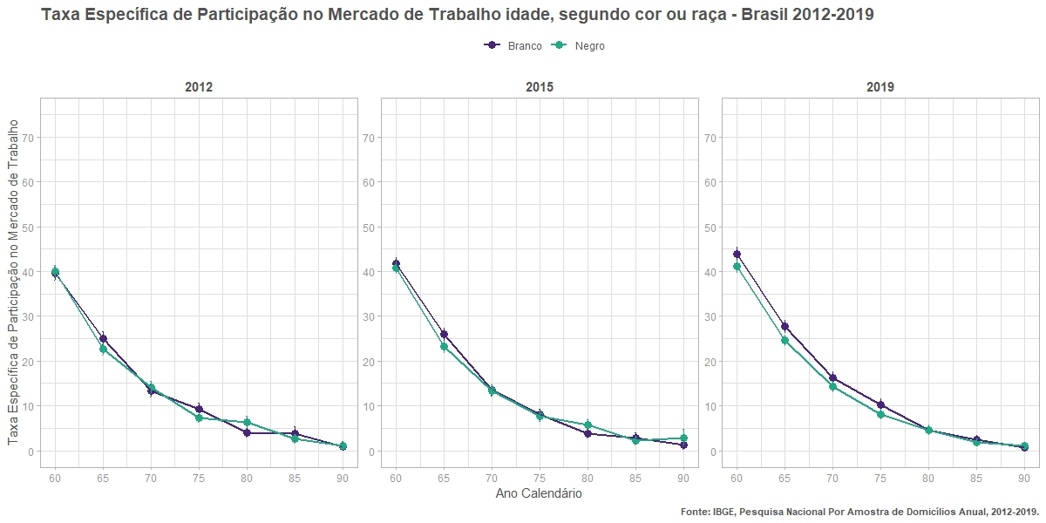
ano | cor_raca | grupo_etario | flag_participa | n | n_se | prop | prop_se
2012 | Branco | 60 | forca_trabalho | 1462812.5 | 34134.724916 | 39.53 | 0.73
2012 | Branco | 60 | nao_forca_trabalho | 2237275.0116 | 43437.254744 | 60.47 | 0.73
2012 | Branco | 65 | forca_trabalho | 697583.27153 | 23509.848785 | 25.07 | 0.73
2012 | Branco | 65 | nao_forca_trabalho | 2084834.7335 | 40681.674397 | 74.93 | 0.73
2012 | Branco | 70 | forca_trabalho | 289832.78644 | 15058.219301 | 13.35 | 0.65
2012 | Branco | 70 | nao_forca_trabalho | 1880558.441 | 39911.89983 | 86.65 | 0.65
2012 | Branco | 75 | forca_trabalho | 147973.98039 | 11743.104441 | 9.26 | 0.7
2012 | Branco | 75 | nao_forca_trabalho | 1449460.799 | 35536.817596 | 90.74 | 0.7
2012 | Branco | 80 | forca_trabalho | 44937.421427 | 6198.0946817 | 4.01 | 0.54
2012 | Branco | 80 | nao_forca_trabalho | 1074901.9141 | 31599.363465 | 95.99 | 0.54
2012 | Branco | 85 | forca_trabalho | 19469.894843 | 4005.0632422 | 3.79 | 0.76
2012 | Branco | 85 | nao_forca_trabalho | 493770.95732 | 19294.955442 | 96.21 | 0.76
2012 | Branco | 90 | forca_trabalho | 1789.4148895 | 733.20395609 | 0.95 | 0.39
2012 | Branco | 90 | nao_forca_trabalho | 186312.17008 | 12666.34799 | 99.05 | 0.39
2012 | Branco | 95 | forca_trabalho | 132.12325389 | 132.12325389 | 0.27 | 0.27
2012 | Branco | 95 | nao_forca_trabalho | 49387.159182 | 5486.4229137 | 99.73 | 0.27
2012 | Branco | 100 | forca_trabalho | 492.67315952 | 492.67315953 | 5.52 | 5.42
2012 | Branco | 100 | nao_forca_trabalho | 8429.2199828 | 2379.3636014 | 94.48 | 5.42
2012 | Branco | 105 | nao_forca_trabalho | 1911.9257969 | 1635.3607488 | 100 | 0
2012 | Branco | 110 | forca_trabalho | 763.15596158 | 546.52935224 | 100 | 0
2012 | Negro | 60 | forca_trabalho | 1325556.5997 | 29314.268362 | 39.99 | 0.68
2012 | Negro | 60 | nao_forca_trabalho | 1989162.6245 | 34782.869288 | 60.01 | 0.68
2012 | Negro | 65 | forca_trabalho | 557983.87227 | 17792.910978 | 22.63 | 0.64
2012 | Negro | 65 | nao_forca_trabalho | 1908153.1002 | 34622.944421 | 77.37 | 0.64
2012 | Negro | 70 | forca_trabalho | 248208.6738 | 13162.432336 | 14.16 | 0.69
2012 | Negro | 70 | nao_forca_trabalho | 1504193.2172 | 30409.236426 | 85.84 | 0.69
2012 | Negro | 75 | forca_trabalho | 83934.447768 | 6582.8415521 | 7.38 | 0.56
2012 | Negro | 75 | nao_forca_trabalho | 1053816.3655 | 25891.047084 | 92.62 | 0.56
2012 | Negro | 80 | forca_trabalho | 47033.649338 | 5398.8844802 | 6.33 | 0.7
2012 | Negro | 80 | nao_forca_trabalho | 695918.02107 | 20945.71352 | 93.67 | 0.7
2012 | Negro | 85 | forca_trabalho | 8625.9509679 | 1663.4177853 | 2.65 | 0.51
2012 | Negro | 85 | nao_forca_trabalho | 316587.20543 | 13891.838689 | 97.35 | 0.51
2012 | Negro | 90 | forca_trabalho | 1533.3278331 | 670.67037574 | 1.14 | 0.5
2012 | Negro | 90 | nao_forca_trabalho | 132892.75235 | 8695.8176137 | 98.86 | 0.5
2012 | Negro | 95 | forca_trabalho | 251.42002238 | 251.42002238 | 0.49 | 0.49
2012 | Negro | 95 | nao_forca_trabalho | 50811.840628 | 5312.0735134 | 99.51 | 0.49
2012 | Negro | 100 | forca_trabalho | 1254.4884065 | 887.05637081 | 9 | 6.03
2012 | Negro | 100 | nao_forca_trabalho | 12689.043484 | 2620.5189877 | 91 | 6.03
2012 | Negro | 105 | nao_forca_trabalho | 2007.4630705 | 856.24400935 | 100 | 0
2012 | Negro | 110 | nao_forca_trabalho | 601.34017194 | 429.71146553 | 100 | 0
2012 | Negro |  | nao_forca_trabalho | 1254.4884065 | 887.05637081 | 100 | 0
2013 | Branco | 60 | forca_trabalho | 1529416.8665 | 35974.549162 | 40.1 | 0.74
2013 | Branco | 60 | nao_forca_trabalho | 2284631.3976 | 45449.492708 | 59.9 | 0.74
2013 | Branco | 65 | forca_trabalho | 721245.63297 | 25779.702762 | 24.85 | 0.76
2013 | Branco | 65 | nao_forca_trabalho | 2181129.6546 | 43037.919158 | 75.15 | 0.76
2013 | Branco | 70 | forca_trabalho | 306468.05972 | 15401.4609 | 14.4 | 0.67
2013 | Branco | 70 | nao_forca_trabalho | 1822469.4345 | 37606.114407 | 85.6 | 0.67
2013 | Branco | 75 | forca_trabalho | 151763.4851 | 12246.103664 | 9.4 | 0.72
2013 | Branco | 75 | nao_forca_trabalho | 1463393.6138 | 34462.236147 | 90.6 | 0.72
2013 | Branco | 80 | forca_trabalho | 49150.613735 | 5676.0639277 | 4.45 | 0.51
2013 | Branco | 80 | nao_forca_trabalho | 1055111.7427 | 29320.41815 | 95.55 | 0.51
2013 | Branco | 85 | forca_trabalho | 14382.999857 | 2748.5159746 | 2.42 | 0.46
2013 | Branco | 85 | nao_forca_trabalho | 579739.12688 | 23503.064189 | 97.58 | 0.46
2013 | Branco | 90 | forca_trabalho | 2155.6100595 | 866.49708618 | 1.15 | 0.46
2013 | Branco | 90 | nao_forca_trabalho | 185242.19164 | 11816.27905 | 98.85 | 0.46
2013 | Branco | 95 | forca_trabalho | 3395.9835794 | 2054.0192144 | 6.2 | 3.6
2013 | Branco | 95 | nao_forca_trabalho | 51346.287315 | 6863.5944685 | 93.8 | 3.6
2013 | Branco | 100 | nao_forca_trabalho | 12359.365142 | 2846.4830117 | 100 | 0
2013 | Branco | 105 | nao_forca_trabalho | 2248.3515239 | 1549.2418854 | 100 | 0
2013 | Branco | 110 | forca_trabalho | 379.55636576 | 269.39159042 | 51.83 | 30.62
2013 | Branco | 110 | nao_forca_trabalho | 352.7274755 | 352.7274755 | 48.17 | 30.62
2013 | Branco | 115 | forca_trabalho | 431.98589781 | 316.68234264 | 61.1 | 29.47
2013 | Branco | 115 | nao_forca_trabalho | 275.07751155 | 275.07751156 | 38.9 | 29.47
2013 | Branco |  | nao_forca_trabalho | 346.6791765 | 245.1389511 | 100 | 0
2013 | Negro | 60 | forca_trabalho | 1382780.7025 | 29486.47994 | 39.86 | 0.66
2013 | Negro | 60 | nao_forca_trabalho | 2085942.3019 | 35582.66719 | 60.14 | 0.66
2013 | Negro | 65 | forca_trabalho | 612933.6445 | 19541.945521 | 23.65 | 0.66
2013 | Negro | 65 | nao_forca_trabalho | 1978978.3331 | 34714.032535 | 76.35 | 0.66
2013 | Negro | 70 | forca_trabalho | 237200.76641 | 11415.02773 | 12.76 | 0.58
2013 | Negro | 70 | nao_forca_trabalho | 1621577.3175 | 31070.534836 | 87.24 | 0.58
2013 | Negro | 75 | forca_trabalho | 97851.323811 | 6756.460441 | 7.94 | 0.53
2013 | Negro | 75 | nao_forca_trabalho | 1134012.1552 | 26324.339366 | 92.06 | 0.53
2013 | Negro | 80 | forca_trabalho | 35181.009225 | 4090.6990583 | 4.71 | 0.54
2013 | Negro | 80 | nao_forca_trabalho | 711785.42047 | 20558.825104 | 95.29 | 0.54
2013 | Negro | 85 | forca_trabalho | 9559.6633365 | 2287.3404488 | 2.62 | 0.62
2013 | Negro | 85 | nao_forca_trabalho | 355305.1344 | 14610.852508 | 97.38 | 0.62
2013 | Negro | 90 | forca_trabalho | 3508.771037 | 2207.3450075 | 2.4 | 1.48
2013 | Negro | 90 | nao_forca_trabalho | 142853.00403 | 9632.1457723 | 97.6 | 1.48
2013 | Negro | 95 | nao_forca_trabalho | 45806.342498 | 5443.378161 | 100 | 0
2013 | Negro | 100 | nao_forca_trabalho | 15162.824568 | 3082.4146089 | 100 | 0
2013 | Negro | 105 | forca_trabalho | 156.90838626 | 156.90838626 | 8.23 | 9
2013 | Negro | 105 | nao_forca_trabalho | 1749.0673058 | 1132.9129669 | 91.77 | 9
2013 | Negro | 110 | forca_trabalho | 206.21677751 | 206.21677751 | 100 | 0
2014 | Branco | 60 | forca_trabalho | 1662609.199 | 37523.024072 | 41.32 | 0.7
2014 | Branco | 60 | nao_forca_trabalho | 2360979.0662 | 42403.352799 | 58.68 | 0.7
2014 | Branco | 65 | forca_trabalho | 764581.64107 | 25287.947234 | 25.05 | 0.71
2014 | Branco | 65 | nao_forca_trabalho | 2287868.6234 | 42696.787684 | 74.95 | 0.71
2014 | Branco | 70 | forca_trabalho | 301654.31789 | 15159.476244 | 13.59 | 0.63
2014 | Branco | 70 | nao_forca_trabalho | 1917980.3535 | 38010.218061 | 86.41 | 0.63
2014 | Branco | 75 | forca_trabalho | 116597.1434 | 9431.2777438 | 7.02 | 0.55
2014 | Branco | 75 | nao_forca_trabalho | 1543211.175 | 34923.20489 | 92.98 | 0.55
2014 | Branco | 80 | forca_trabalho | 53856.627588 | 6921.6970593 | 4.63 | 0.58
2014 | Branco | 80 | nao_forca_trabalho | 1108253.7538 | 30540.398486 | 95.37 | 0.58
2014 | Branco | 85 | forca_trabalho | 13907.526937 | 3421.4081823 | 2.36 | 0.57
2014 | Branco | 85 | nao_forca_trabalho | 575962.27957 | 21059.782774 | 97.64 | 0.57
2014 | Branco | 90 | forca_trabalho | 3206.5406966 | 1199.3877184 | 1.4 | 0.52
2014 | Branco | 90 | nao_forca_trabalho | 225659.25501 | 13045.583076 | 98.6 | 0.52
2014 | Branco | 95 | forca_trabalho | 2140.0671842 | 1250.051481 | 4.44 | 2.53
2014 | Branco | 95 | nao_forca_trabalho | 46092.132125 | 5342.0431359 | 95.56 | 2.53
2014 | Branco | 100 | forca_trabalho | 547.27820383 | 547.27820383 | 5.05 | 4.91
2014 | Branco | 100 | nao_forca_trabalho | 10296.160924 | 2270.558505 | 94.95 | 4.91
2014 | Branco | 105 | nao_forca_trabalho | 1163.8587453 | 663.51977189 | 100 | 0
2014 | Branco | 110 | forca_trabalho | 336.54052305 | 336.54052305 | 49.64 | 30.62
2014 | Branco | 110 | nao_forca_trabalho | 341.40463173 | 241.40931585 | 50.36 | 30.62
2014 | Negro | 60 | forca_trabalho | 1419319.8992 | 30591.246581 | 40.26 | 0.66
2014 | Negro | 60 | nao_forca_trabalho | 2105998.7573 | 35346.36577 | 59.74 | 0.66
2014 | Negro | 65 | forca_trabalho | 572050.89762 | 18757.221247 | 21.45 | 0.63
2014 | Negro | 65 | nao_forca_trabalho | 2095094.41 | 36282.987092 | 78.55 | 0.63
2014 | Negro | 70 | forca_trabalho | 237507.78374 | 12028.689869 | 12.63 | 0.6
2014 | Negro | 70 | nao_forca_trabalho | 1643425.2997 | 30617.850859 | 87.37 | 0.6
2014 | Negro | 75 | forca_trabalho | 108297.24233 | 8225.3605112 | 8.27 | 0.6
2014 | Negro | 75 | nao_forca_trabalho | 1200651.9272 | 26971.781779 | 91.73 | 0.6
2014 | Negro | 80 | forca_trabalho | 39071.232465 | 4977.3498014 | 5.06 | 0.63
2014 | Negro | 80 | nao_forca_trabalho | 732940.56591 | 22385.015419 | 94.94 | 0.63
2014 | Negro | 85 | forca_trabalho | 7634.099201 | 1606.5914806 | 2.06 | 0.43
2014 | Negro | 85 | nao_forca_trabalho | 362709.99884 | 14564.936453 | 97.94 | 0.43
2014 | Negro | 90 | forca_trabalho | 1777.1959711 | 749.07323881 | 1.18 | 0.49
2014 | Negro | 90 | nao_forca_trabalho | 149454.98453 | 9147.6905781 | 98.82 | 0.49
2014 | Negro | 95 | forca_trabalho | 1532.2695273 | 812.03116265 | 3.54 | 1.85
2014 | Negro | 95 | nao_forca_trabalho | 41783.444046 | 4705.8278939 | 96.46 | 1.85
2014 | Negro | 100 | nao_forca_trabalho | 15618.525743 | 3201.0942469 | 100 | 0
2014 | Negro | 105 | nao_forca_trabalho | 1285.0320075 | 525.2378926 | 100 | 0
2014 | Negro | 110 | forca_trabalho | 336.54052305 | 336.54052305 | 71.08 | 29.07
2014 | Negro | 110 | nao_forca_trabalho | 136.95892357 | 136.95892357 | 28.92 | 29.07
2014 | Negro |  | nao_forca_trabalho | 212.79836809 | 212.79836809 | 100 | 0
2015 | Branco | 60 | forca_trabalho | 1681360.7629 | 37359.047458 | 41.85 | 0.7
2015 | Branco | 60 | nao_forca_trabalho | 2336375.8185 | 41978.789316 | 58.15 | 0.7
2015 | Branco | 65 | forca_trabalho | 820454.57674 | 25565.398203 | 26.06 | 0.7
2015 | Branco | 65 | nao_forca_trabalho | 2328422.236 | 43706.077298 | 73.94 | 0.7
2015 | Branco | 70 | forca_trabalho | 305649.81582 | 14633.896388 | 13.49 | 0.61
2015 | Branco | 70 | nao_forca_trabalho | 1960864.7555 | 39027.846497 | 86.51 | 0.61
2015 | Branco | 75 | forca_trabalho | 138353.24124 | 10751.482761 | 8.1 | 0.6
2015 | Branco | 75 | nao_forca_trabalho | 1569544.0794 | 35932.9079 | 91.9 | 0.6
2015 | Branco | 80 | forca_trabalho | 39818.677574 | 4959.1016097 | 3.8 | 0.47
2015 | Branco | 80 | nao_forca_trabalho | 1009347.5372 | 28370.612947 | 96.2 | 0.47
2015 | Branco | 85 | forca_trabalho | 18152.267836 | 3925.4009321 | 2.81 | 0.6
2015 | Branco | 85 | nao_forca_trabalho | 627053.21528 | 22507.688532 | 97.19 | 0.6
2015 | Branco | 90 | forca_trabalho | 2811.9158251 | 1182.1170616 | 1.19 | 0.5
2015 | Branco | 90 | nao_forca_trabalho | 234435.31999 | 13006.020249 | 98.81 | 0.5
2015 | Branco | 95 | nao_forca_trabalho | 62104.185861 | 6738.9343769 | 100 | 0
2015 | Branco | 100 | forca_trabalho | 112.18740249 | 112.18740249 | 1.1 | 1.2
2015 | Branco | 100 | nao_forca_trabalho | 10054.029129 | 4598.3132638 | 98.9 | 1.2
2015 | Branco | 105 | forca_trabalho | 401.07933311 | 401.07933311 | 30.85 | 26.48
2015 | Branco | 105 | nao_forca_trabalho | 898.8643622 | 661.05916212 | 69.15 | 26.48
2015 | Negro | 60 | forca_trabalho | 1557281.512 | 33704.315363 | 40.89 | 0.66
2015 | Negro | 60 | nao_forca_trabalho | 2250817.4735 | 37672.98585 | 59.11 | 0.66
2015 | Negro | 65 | forca_trabalho | 658084.88193 | 20129.526088 | 23.2 | 0.62
2015 | Negro | 65 | nao_forca_trabalho | 2178654.8618 | 36709.185889 | 76.8 | 0.62
2015 | Negro | 70 | forca_trabalho | 265754.63887 | 12932.191327 | 13.42 | 0.61
2015 | Negro | 70 | nao_forca_trabalho | 1714552.8144 | 32129.935042 | 86.58 | 0.61
2015 | Negro | 75 | forca_trabalho | 104080.80114 | 7684.0289204 | 7.7 | 0.55
2015 | Negro | 75 | nao_forca_trabalho | 1247823.9099 | 27847.697895 | 92.3 | 0.55
2015 | Negro | 80 | forca_trabalho | 48008.106671 | 4912.8138852 | 5.74 | 0.57
2015 | Negro | 80 | nao_forca_trabalho | 788620.95912 | 21429.666316 | 94.26 | 0.57
2015 | Negro | 85 | forca_trabalho | 9343.2851729 | 2159.3549128 | 2.17 | 0.5
2015 | Negro | 85 | nao_forca_trabalho | 420591.39822 | 16015.472352 | 97.83 | 0.5
2015 | Negro | 90 | forca_trabalho | 5353.2293151 | 1811.3533282 | 2.86 | 0.95
2015 | Negro | 90 | nao_forca_trabalho | 181629.4189 | 10625.090221 | 97.14 | 0.95
2015 | Negro | 95 | forca_trabalho | 1354.0128622 | 681.28818112 | 2.66 | 1.33
2015 | Negro | 95 | nao_forca_trabalho | 49558.141937 | 4910.1086464 | 97.34 | 1.33
2015 | Negro | 100 | nao_forca_trabalho | 17750.70361 | 3182.7350541 | 100 | 0
2015 | Negro | 105 | forca_trabalho | 281.10838562 | 198.78441543 | 8.16 | 6.13
2015 | Negro | 105 | nao_forca_trabalho | 3162.759172 | 1301.7484409 | 91.84 | 6.13
2015 | Negro | 110 | forca_trabalho | 167.52769867 | 167.52769867 | 9.89 | 11.19
2015 | Negro | 110 | nao_forca_trabalho | 1526.3910795 | 1159.3272477 | 90.11 | 11.19
2015 | Negro |  | forca_trabalho | 605.48983118 | 605.48983119 | 50 | 35.36
2015 | Negro |  | nao_forca_trabalho | 605.48983118 | 605.48983119 | 50 | 35.36
2016 | Branco | 60 | forca_trabalho | 1772630.1032 | 40956.920651 | 44.4 | 0.73
2016 | Branco | 60 | nao_forca_trabalho | 2219704.8965 | 40821.418167 | 55.6 | 0.73
2016 | Branco | 65 | forca_trabalho | 796239.26891 | 25163.821593 | 25.29 | 0.69
2016 | Branco | 65 | nao_forca_trabalho | 2352244.0922 | 42396.032208 | 74.71 | 0.69
2016 | Branco | 70 | forca_trabalho | 341210.83836 | 16555.618641 | 14.66 | 0.66
2016 | Branco | 70 | nao_forca_trabalho | 1986202.3458 | 40035.075865 | 85.34 | 0.66
2016 | Branco | 75 | forca_trabalho | 163860.5204 | 12545.913415 | 9.51 | 0.69
2016 | Branco | 75 | nao_forca_trabalho | 1559952.9839 | 36082.40475 | 90.49 | 0.69
2016 | Branco | 80 | forca_trabalho | 50182.891969 | 5878.8173609 | 4.23 | 0.49
2016 | Branco | 80 | nao_forca_trabalho | 1134928.5133 | 29638.947198 | 95.77 | 0.49
2016 | Branco | 85 | forca_trabalho | 15703.283612 | 3092.8620769 | 2.46 | 0.48
2016 | Branco | 85 | nao_forca_trabalho | 623441.16879 | 22292.439526 | 97.54 | 0.48
2016 | Branco | 90 | forca_trabalho | 2331.9912626 | 1402.7763566 | 0.91 | 0.55
2016 | Branco | 90 | nao_forca_trabalho | 253027.30891 | 15381.700051 | 99.09 | 0.55
2016 | Branco | 95 | forca_trabalho | 182.1805518 | 130.38160733 | 0.24 | 0.17
2016 | Branco | 95 | nao_forca_trabalho | 76484.568933 | 9197.6571959 | 99.76 | 0.17
2016 | Branco | 100 | nao_forca_trabalho | 12567.081699 | 2998.0794624 | 100 | 0
2016 | Branco | 105 | nao_forca_trabalho | 188.26099858 | 188.26099858 | 100 | 0
2016 | Negro | 60 | forca_trabalho | 1650940.4792 | 34022.975687 | 40.26 | 0.64
2016 | Negro | 60 | nao_forca_trabalho | 2449517.3398 | 40417.918259 | 59.74 | 0.64
2016 | Negro | 65 | forca_trabalho | 658064.46015 | 22976.400524 | 21.6 | 0.65
2016 | Negro | 65 | nao_forca_trabalho | 2388340.9587 | 38548.148638 | 78.4 | 0.65
2016 | Negro | 70 | forca_trabalho | 255209.58829 | 13143.460911 | 12.31 | 0.59
2016 | Negro | 70 | nao_forca_trabalho | 1817147.184 | 34255.223206 | 87.69 | 0.59
2016 | Negro | 75 | forca_trabalho | 109445.97111 | 7971.3171252 | 7.62 | 0.53
2016 | Negro | 75 | nao_forca_trabalho | 1327054.2939 | 28445.169101 | 92.38 | 0.53
2016 | Negro | 80 | forca_trabalho | 33923.200995 | 4455.4582123 | 4.11 | 0.53
2016 | Negro | 80 | nao_forca_trabalho | 791194.00127 | 21917.230086 | 95.89 | 0.53
2016 | Negro | 85 | forca_trabalho | 7556.1193673 | 1837.1084639 | 1.65 | 0.4
2016 | Negro | 85 | nao_forca_trabalho | 449699.71168 | 16650.83498 | 98.35 | 0.4
2016 | Negro | 90 | forca_trabalho | 685.61250658 | 416.06224416 | 0.42 | 0.26
2016 | Negro | 90 | nao_forca_trabalho | 161085.0077 | 9372.523467 | 99.58 | 0.26
2016 | Negro | 95 | forca_trabalho | 693.24842309 | 517.04354313 | 1.2 | 0.89
2016 | Negro | 95 | nao_forca_trabalho | 57117.89883 | 5662.5755461 | 98.8 | 0.89
2016 | Negro | 100 | nao_forca_trabalho | 9458.3657033 | 2251.4110819 | 100 | 0
2016 | Negro | 105 | nao_forca_trabalho | 2625.0021849 | 915.46616367 | 100 | 0
2016 | Negro |  | nao_forca_trabalho | 152.01774063 | 152.01774063 | 100 | 0
2017 | Branco | 60 | forca_trabalho | 1825861.4183 | 40761.280958 | 44.14 | 0.72
2017 | Branco | 60 | nao_forca_trabalho | 2311102.8192 | 43294.942201 | 55.86 | 0.72
2017 | Branco | 65 | forca_trabalho | 903365.59077 | 28161.948291 | 27.28 | 0.72
2017 | Branco | 65 | nao_forca_trabalho | 2408623.9923 | 43757.041403 | 72.72 | 0.72
2017 | Branco | 70 | forca_trabalho | 370215.50168 | 18250.719871 | 15.24 | 0.69
2017 | Branco | 70 | nao_forca_trabalho | 2059714.5006 | 40559.255901 | 84.76 | 0.69
2017 | Branco | 75 | forca_trabalho | 144421.88946 | 10766.970561 | 8.46 | 0.6
2017 | Branco | 75 | nao_forca_trabalho | 1562569.5925 | 35511.34573 | 91.54 | 0.6
2017 | Branco | 80 | forca_trabalho | 51495.93365 | 6356.0686288 | 4.1 | 0.5
2017 | Branco | 80 | nao_forca_trabalho | 1204899.9743 | 31452.593862 | 95.9 | 0.5
2017 | Branco | 85 | forca_trabalho | 22414.467319 | 4502.4884111 | 3.53 | 0.69
2017 | Branco | 85 | nao_forca_trabalho | 612464.55123 | 21357.744262 | 96.47 | 0.69
2017 | Branco | 90 | forca_trabalho | 3028.4042404 | 1091.8522399 | 1.27 | 0.46
2017 | Branco | 90 | nao_forca_trabalho | 235110.40276 | 13358.826379 | 98.73 | 0.46
2017 | Branco | 95 | nao_forca_trabalho | 64675.810162 | 7374.4663706 | 100 | 0
2017 | Branco | 100 | nao_forca_trabalho | 12673.94997 | 2649.9007344 | 100 | 0
2017 | Branco | 105 | nao_forca_trabalho | 603.84535902 | 410.07989989 | 100 | 0
2017 | Negro | 60 | forca_trabalho | 1636568.4777 | 34040.750115 | 38.89 | 0.63
2017 | Negro | 60 | nao_forca_trabalho | 2571325.3465 | 41319.952877 | 61.11 | 0.63
2017 | Negro | 65 | forca_trabalho | 748361.3592 | 22506.751508 | 23.71 | 0.62
2017 | Negro | 65 | nao_forca_trabalho | 2407531.9333 | 39098.481892 | 76.29 | 0.62
2017 | Negro | 70 | forca_trabalho | 297958.85097 | 14434.687991 | 13.49 | 0.61
2017 | Negro | 70 | nao_forca_trabalho | 1911318.9638 | 35391.02762 | 86.51 | 0.61
2017 | Negro | 75 | forca_trabalho | 104807.88966 | 8059.8261994 | 6.87 | 0.51
2017 | Negro | 75 | nao_forca_trabalho | 1421670.0956 | 29897.318016 | 93.13 | 0.51
2017 | Negro | 80 | forca_trabalho | 42569.190074 | 5143.3933646 | 4.88 | 0.57
2017 | Negro | 80 | nao_forca_trabalho | 830457.10047 | 22721.323965 | 95.12 | 0.57
2017 | Negro | 85 | forca_trabalho | 15302.260259 | 3235.1084379 | 3.17 | 0.66
2017 | Negro | 85 | nao_forca_trabalho | 467062.87086 | 16703.209031 | 96.83 | 0.66
2017 | Negro | 90 | forca_trabalho | 602.21288794 | 346.22011457 | 0.31 | 0.18
2017 | Negro | 90 | nao_forca_trabalho | 193076.88086 | 13894.645115 | 99.69 | 0.18
2017 | Negro | 95 | forca_trabalho | 150.18692509 | 150.18692509 | 0.25 | 0.25
2017 | Negro | 95 | nao_forca_trabalho | 59003.295282 | 5706.4159148 | 99.75 | 0.25
2017 | Negro | 100 | forca_trabalho | 607.45633745 | 367.0503771 | 4.49 | 2.69
2017 | Negro | 100 | nao_forca_trabalho | 12935.928821 | 2262.7129946 | 95.51 | 2.69
2017 | Negro | 105 | nao_forca_trabalho | 1954.7882642 | 1009.956412 | 100 | 0
2017 | Negro |  | nao_forca_trabalho | 859.22375979 | 464.35026554 | 100 | 0
2018 | Branco | 60 | forca_trabalho | 1852113.4457 | 41277.072914 | 43.92 | 0.71
2018 | Branco | 60 | nao_forca_trabalho | 2365296.3335 | 42980.622722 | 56.08 | 0.71
2018 | Branco | 65 | forca_trabalho | 910539.40992 | 26955.141691 | 27.73 | 0.7
2018 | Branco | 65 | nao_forca_trabalho | 2372475.4612 | 42710.894812 | 72.27 | 0.7
2018 | Branco | 70 | forca_trabalho | 422658.43236 | 18646.083794 | 16.89 | 0.68
2018 | Branco | 70 | nao_forca_trabalho | 2080264.5836 | 40462.933575 | 83.11 | 0.68
2018 | Branco | 75 | forca_trabalho | 173123.02633 | 12039.362655 | 9.67 | 0.64
2018 | Branco | 75 | nao_forca_trabalho | 1616562.1637 | 34857.240842 | 90.33 | 0.64
2018 | Branco | 80 | forca_trabalho | 67565.359693 | 7328.5193257 | 5.38 | 0.57
2018 | Branco | 80 | nao_forca_trabalho | 1188496.5028 | 31315.195698 | 94.62 | 0.57
2018 | Branco | 85 | forca_trabalho | 22745.757292 | 4736.2316302 | 3.39 | 0.69
2018 | Branco | 85 | nao_forca_trabalho | 648862.55493 | 21966.232431 | 96.61 | 0.69
2018 | Branco | 90 | forca_trabalho | 2742.8235556 | 1110.0553643 | 0.99 | 0.4
2018 | Branco | 90 | nao_forca_trabalho | 275609.42459 | 14111.834788 | 99.01 | 0.4
2018 | Branco | 95 | nao_forca_trabalho | 60046.119415 | 6721.164104 | 100 | 0
2018 | Branco | 100 | nao_forca_trabalho | 12773.164337 | 3343.6865589 | 100 | 0
2018 | Branco | 105 | nao_forca_trabalho | 2104.8157654 | 1282.1940722 | 100 | 0
2018 | Negro | 60 | forca_trabalho | 1763639.139 | 35961.317822 | 39.77 | 0.62
2018 | Negro | 60 | nao_forca_trabalho | 2670602.5837 | 41438.085297 | 60.23 | 0.62
2018 | Negro | 65 | forca_trabalho | 849000.81313 | 25402.223296 | 24.75 | 0.63
2018 | Negro | 65 | nao_forca_trabalho | 2580941.9393 | 41640.071046 | 75.25 | 0.63
2018 | Negro | 70 | forca_trabalho | 314500.4006 | 14105.00631 | 13.39 | 0.56
2018 | Negro | 70 | nao_forca_trabalho | 2033885.0877 | 36321.269297 | 86.61 | 0.56
2018 | Negro | 75 | forca_trabalho | 103688.55062 | 7747.8623963 | 6.76 | 0.49
2018 | Negro | 75 | nao_forca_trabalho | 1429213.4963 | 30490.019384 | 93.24 | 0.49
2018 | Negro | 80 | forca_trabalho | 41045.420143 | 4950.5861936 | 4.22 | 0.5
2018 | Negro | 80 | nao_forca_trabalho | 931945.17686 | 24626.495628 | 95.78 | 0.5
2018 | Negro | 85 | forca_trabalho | 10888.300912 | 2506.9041736 | 2.25 | 0.51
2018 | Negro | 85 | nao_forca_trabalho | 473247.87033 | 17626.328446 | 97.75 | 0.51
2018 | Negro | 90 | forca_trabalho | 1918.6481817 | 760.13168622 | 0.99 | 0.39
2018 | Negro | 90 | nao_forca_trabalho | 190930.19567 | 10235.119621 | 99.01 | 0.39
2018 | Negro | 95 | forca_trabalho | 19.77532392 | 19.77532392 | 0.03 | 0.03
2018 | Negro | 95 | nao_forca_trabalho | 60959.090876 | 5815.1612136 | 99.97 | 0.03
2018 | Negro | 100 | nao_forca_trabalho | 17543.683531 | 3480.0699705 | 100 | 0
2018 | Negro | 105 | nao_forca_trabalho | 1914.3859457 | 812.71633536 | 100 | 0
2018 | Negro |  | nao_forca_trabalho | 603.81691518 | 354.74259488 | 100 | 0
2019 | Branco | 60 | forca_trabalho | 1870517.7675 | 41291.780838 | 43.97 | 0.72
2019 | Branco | 60 | nao_forca_trabalho | 2384014.2602 | 44899.623161 | 56.03 | 0.72
2019 | Branco | 65 | forca_trabalho | 945179.10931 | 28353.702681 | 27.7 | 0.7
2019 | Branco | 65 | nao_forca_trabalho | 2467586.6619 | 43818.355519 | 72.3 | 0.7
2019 | Branco | 70 | forca_trabalho | 422657.47009 | 18443.176731 | 16.34 | 0.65
2019 | Branco | 70 | nao_forca_trabalho | 2163796.073 | 41832.692881 | 83.66 | 0.65
2019 | Branco | 75 | forca_trabalho | 187925.99558 | 13096.344687 | 10.29 | 0.67
2019 | Branco | 75 | nao_forca_trabalho | 1637823.5396 | 35935.315855 | 89.71 | 0.67
2019 | Branco | 80 | forca_trabalho | 60303.367987 | 6640.6507077 | 4.65 | 0.5
2019 | Branco | 80 | nao_forca_trabalho | 1237895.1856 | 32272.2135 | 95.35 | 0.5
2019 | Branco | 85 | forca_trabalho | 17269.149346 | 3417.3083588 | 2.53 | 0.5
2019 | Branco | 85 | nao_forca_trabalho | 664040.97714 | 22931.576389 | 97.47 | 0.5
2019 | Branco | 90 | forca_trabalho | 2049.4768741 | 1321.3788787 | 0.74 | 0.47
2019 | Branco | 90 | nao_forca_trabalho | 274989.6235 | 14137.768313 | 99.26 | 0.47
2019 | Branco | 95 | nao_forca_trabalho | 69292.556451 | 6680.5805785 | 100 | 0
2019 | Branco | 100 | nao_forca_trabalho | 14409.21295 | 3043.7274274 | 100 | 0
2019 | Branco | 105 | nao_forca_trabalho | 1221.8645308 | 734.7611272 | 100 | 0
2019 | Negro | 60 | forca_trabalho | 1930266.7732 | 38728.794128 | 41.1 | 0.62
2019 | Negro | 60 | nao_forca_trabalho | 2766351.6771 | 43321.8664 | 58.9 | 0.62
2019 | Negro | 65 | forca_trabalho | 875338.19164 | 25571.102141 | 24.66 | 0.62
2019 | Negro | 65 | nao_forca_trabalho | 2674463.6108 | 42959.967536 | 75.34 | 0.62
2019 | Negro | 70 | forca_trabalho | 355834.70899 | 15298.949481 | 14.29 | 0.57
2019 | Negro | 70 | nao_forca_trabalho | 2134443.0326 | 38064.282603 | 85.71 | 0.57
2019 | Negro | 75 | forca_trabalho | 130274.82482 | 9139.4402974 | 8.16 | 0.55
2019 | Negro | 75 | nao_forca_trabalho | 1465804.1765 | 31154.348965 | 91.84 | 0.55
2019 | Negro | 80 | forca_trabalho | 48155.491748 | 5863.5962045 | 4.62 | 0.55
2019 | Negro | 80 | nao_forca_trabalho | 993178.76562 | 26519.04872 | 95.38 | 0.55
2019 | Negro | 85 | forca_trabalho | 9815.9087515 | 2179.5868161 | 1.89 | 0.42
2019 | Negro | 85 | nao_forca_trabalho | 508717.92077 | 19271.110615 | 98.11 | 0.42
2019 | Negro | 90 | forca_trabalho | 1961.4347704 | 769.98850211 | 1.01 | 0.4
2019 | Negro | 90 | nao_forca_trabalho | 193191.52789 | 12900.670709 | 98.99 | 0.4
2019 | Negro | 95 | forca_trabalho | 530.31962815 | 405.49022181 | 0.76 | 0.58
2019 | Negro | 95 | nao_forca_trabalho | 69322.397786 | 6249.1827716 | 99.24 | 0.58
2019 | Negro | 100 | nao_forca_trabalho | 12740.747584 | 2802.8813642 | 100 | 0
2019 | Negro | 105 | nao_forca_trabalho | 3396.5281545 | 1382.2294364 | 100 | 0
2019 | Negro |  | nao_forca_trabalho | 999.81941558 | 777.87900625 | 100 | 0
2012 | Total | 60 | forca_trabalho | 2788369.0997 | 44908.110577 | 39.75 | 0.5
2012 | Total | 60 | nao_forca_trabalho | 4226437.6361 | 55487.080822 | 60.25 | 0.5
2012 | Total | 65 | forca_trabalho | 1255567.1438 | 29457.451665 | 23.92 | 0.49
2012 | Total | 65 | nao_forca_trabalho | 3992987.8337 | 53271.110046 | 76.08 | 0.49
2012 | Total | 70 | forca_trabalho | 538041.46024 | 19992.784233 | 13.72 | 0.47
2012 | Total | 70 | nao_forca_trabalho | 3384751.6582 | 50063.461253 | 86.28 | 0.47
2012 | Total | 75 | forca_trabalho | 231908.42816 | 13460.481141 | 8.48 | 0.47
2012 | Total | 75 | nao_forca_trabalho | 2503277.1645 | 43898.667709 | 91.52 | 0.47
2012 | Total | 80 | forca_trabalho | 91971.070765 | 8219.2374829 | 4.94 | 0.43
2012 | Total | 80 | nao_forca_trabalho | 1770819.9352 | 37871.442867 | 95.06 | 0.43
2012 | Total | 85 | forca_trabalho | 28095.84581 | 4336.6827813 | 3.35 | 0.51
2012 | Total | 85 | nao_forca_trabalho | 810358.16275 | 23762.41354 | 96.65 | 0.51
2012 | Total | 90 | forca_trabalho | 3322.7427226 | 993.66785358 | 1.03 | 0.31
2012 | Total | 90 | nao_forca_trabalho | 319204.92242 | 15360.808377 | 98.97 | 0.31
2012 | Total | 95 | forca_trabalho | 383.54327627 | 284.02191607 | 0.38 | 0.28
2012 | Total | 95 | nao_forca_trabalho | 100198.99981 | 7636.0270477 | 99.62 | 0.28
2012 | Total | 100 | forca_trabalho | 1747.161566 | 1014.6888052 | 7.64 | 4.27
2012 | Total | 100 | nao_forca_trabalho | 21118.263467 | 3539.500312 | 92.36 | 4.27
2012 | Total | 105 | nao_forca_trabalho | 3919.3888674 | 1845.9531975 | 100 | 0
2012 | Total | 110 | forca_trabalho | 763.15596158 | 546.52935224 | 55.93 | 24.94
2012 | Total | 110 | nao_forca_trabalho | 601.34017194 | 429.71146553 | 44.07 | 24.94
2012 | Total |  | nao_forca_trabalho | 1254.4884065 | 887.05637081 | 100 | 0
2013 | Total | 60 | forca_trabalho | 2912197.569 | 46423.583028 | 39.99 | 0.5
2013 | Total | 60 | nao_forca_trabalho | 4370573.6995 | 57555.995245 | 60.01 | 0.5
2013 | Total | 65 | forca_trabalho | 1334179.2775 | 32321.971618 | 24.28 | 0.51
2013 | Total | 65 | nao_forca_trabalho | 4160107.9876 | 55136.520922 | 75.72 | 0.51
2013 | Total | 70 | forca_trabalho | 543668.82613 | 19162.897944 | 13.63 | 0.45
2013 | Total | 70 | nao_forca_trabalho | 3444046.752 | 48659.631946 | 86.37 | 0.45
2013 | Total | 75 | forca_trabalho | 249614.80891 | 13984.181267 | 8.77 | 0.47
2013 | Total | 75 | nao_forca_trabalho | 2597405.7691 | 43289.362893 | 91.23 | 0.47
2013 | Total | 80 | forca_trabalho | 84331.622959 | 6996.0412966 | 4.56 | 0.37
2013 | Total | 80 | nao_forca_trabalho | 1766897.1632 | 35767.915978 | 95.44 | 0.37
2013 | Total | 85 | forca_trabalho | 23942.663193 | 3575.7119024 | 2.5 | 0.37
2013 | Total | 85 | nao_forca_trabalho | 935044.26127 | 27659.463275 | 97.5 | 0.37
2013 | Total | 90 | forca_trabalho | 5664.3810965 | 2371.3200723 | 1.7 | 0.7
2013 | Total | 90 | nao_forca_trabalho | 328095.19567 | 15241.282101 | 98.3 | 0.7
2013 | Total | 95 | forca_trabalho | 3395.9835794 | 2054.0192144 | 3.38 | 2
2013 | Total | 95 | nao_forca_trabalho | 97152.629813 | 8759.5589665 | 96.62 | 2
2013 | Total | 100 | nao_forca_trabalho | 27522.18971 | 4195.5922897 | 100 | 0
2013 | Total | 105 | forca_trabalho | 156.90838626 | 156.90838626 | 3.78 | 4.03
2013 | Total | 105 | nao_forca_trabalho | 3997.4188296 | 1919.2775873 | 96.22 | 4.03
2013 | Total | 110 | forca_trabalho | 585.77314327 | 339.25930317 | 62.42 | 27.11
2013 | Total | 110 | nao_forca_trabalho | 352.7274755 | 352.7274755 | 37.58 | 27.11
2013 | Total | 115 | forca_trabalho | 431.98589781 | 316.68234264 | 61.1 | 29.47
2013 | Total | 115 | nao_forca_trabalho | 275.07751155 | 275.07751156 | 38.9 | 29.47
2013 | Total |  | nao_forca_trabalho | 346.6791765 | 245.1389511 | 100 | 0
2014 | Total | 60 | forca_trabalho | 3081929.0982 | 48315.100703 | 40.83 | 0.48
2014 | Total | 60 | nao_forca_trabalho | 4466977.8235 | 55022.652286 | 59.17 | 0.48
2014 | Total | 65 | forca_trabalho | 1336632.5387 | 31457.297657 | 23.37 | 0.48
2014 | Total | 65 | nao_forca_trabalho | 4382963.0334 | 55859.376129 | 76.63 | 0.48
2014 | Total | 70 | forca_trabalho | 539162.10163 | 19344.562661 | 13.15 | 0.44
2014 | Total | 70 | nao_forca_trabalho | 3561405.6532 | 48678.568239 | 86.85 | 0.44
2014 | Total | 75 | forca_trabalho | 224894.38573 | 12512.193005 | 7.58 | 0.41
2014 | Total | 75 | nao_forca_trabalho | 2743863.1022 | 44041.856191 | 92.42 | 0.41
2014 | Total | 80 | forca_trabalho | 92927.860053 | 8524.9910308 | 4.8 | 0.43
2014 | Total | 80 | nao_forca_trabalho | 1841194.3197 | 37822.625766 | 95.2 | 0.43
2014 | Total | 85 | forca_trabalho | 21541.626138 | 3779.7810566 | 2.24 | 0.39
2014 | Total | 85 | nao_forca_trabalho | 938672.27841 | 25589.352998 | 97.76 | 0.39
2014 | Total | 90 | forca_trabalho | 4983.7366677 | 1414.0787773 | 1.31 | 0.37
2014 | Total | 90 | nao_forca_trabalho | 375114.23954 | 15928.979315 | 98.69 | 0.37
2014 | Total | 95 | forca_trabalho | 3672.3367116 | 1490.6408617 | 4.01 | 1.59
2014 | Total | 95 | nao_forca_trabalho | 87875.576171 | 7118.6042411 | 95.99 | 1.59
2014 | Total | 100 | forca_trabalho | 547.27820383 | 547.27820383 | 2.07 | 2.05
2014 | Total | 100 | nao_forca_trabalho | 25914.686667 | 3924.5122154 | 97.93 | 2.05
2014 | Total | 105 | nao_forca_trabalho | 2448.8907527 | 846.24307413 | 100 | 0
2014 | Total | 110 | forca_trabalho | 673.0810461 | 475.93969535 | 58.46 | 22.21
2014 | Total | 110 | nao_forca_trabalho | 478.3635553 | 277.55362945 | 41.54 | 22.21
2014 | Total |  | nao_forca_trabalho | 212.79836809 | 212.79836809 | 100 | 0
2015 | Total | 60 | forca_trabalho | 3238642.2749 | 50211.460319 | 41.38 | 0.48
2015 | Total | 60 | nao_forca_trabalho | 4587193.292 | 56217.49883 | 58.62 | 0.48
2015 | Total | 65 | forca_trabalho | 1478539.4587 | 32505.762069 | 24.7 | 0.47
2015 | Total | 65 | nao_forca_trabalho | 4507077.0977 | 56898.724632 | 75.3 | 0.47
2015 | Total | 70 | forca_trabalho | 571404.45469 | 19520.940417 | 13.45 | 0.43
2015 | Total | 70 | nao_forca_trabalho | 3675417.57 | 50418.628066 | 86.55 | 0.43
2015 | Total | 75 | forca_trabalho | 242434.04238 | 13212.910317 | 7.92 | 0.41
2015 | Total | 75 | nao_forca_trabalho | 2817367.9893 | 45374.25218 | 92.08 | 0.41
2015 | Total | 80 | forca_trabalho | 87826.784244 | 6980.0266125 | 4.66 | 0.36
2015 | Total | 80 | nao_forca_trabalho | 1797968.4963 | 35509.62831 | 95.34 | 0.36
2015 | Total | 85 | forca_trabalho | 27495.553009 | 4480.0565541 | 2.56 | 0.41
2015 | Total | 85 | nao_forca_trabalho | 1047644.6135 | 27604.980338 | 97.44 | 0.41
2015 | Total | 90 | forca_trabalho | 8165.1451402 | 2162.9473707 | 1.92 | 0.51
2015 | Total | 90 | nao_forca_trabalho | 416064.7389 | 16789.238732 | 98.08 | 0.51
2015 | Total | 95 | forca_trabalho | 1354.0128622 | 681.28818112 | 1.2 | 0.6
2015 | Total | 95 | nao_forca_trabalho | 111662.3278 | 8337.2702116 | 98.8 | 0.6
2015 | Total | 100 | forca_trabalho | 112.18740249 | 112.18740249 | 0.4 | 0.41
2015 | Total | 100 | nao_forca_trabalho | 27804.732739 | 5592.2779258 | 99.6 | 0.41
2015 | Total | 105 | forca_trabalho | 682.18771873 | 447.637603 | 14.38 | 9.21
2015 | Total | 105 | nao_forca_trabalho | 4061.6235342 | 1459.9783667 | 85.62 | 9.21
2015 | Total | 110 | forca_trabalho | 167.52769867 | 167.52769867 | 9.89 | 11.19
2015 | Total | 110 | nao_forca_trabalho | 1526.3910795 | 1159.3272477 | 90.11 | 11.19
2015 | Total |  | forca_trabalho | 605.48983118 | 605.48983119 | 50 | 35.36
2015 | Total |  | nao_forca_trabalho | 605.48983118 | 605.48983119 | 50 | 35.36
2016 | Total | 60 | forca_trabalho | 3423570.5824 | 53134.821621 | 42.3 | 0.49
2016 | Total | 60 | nao_forca_trabalho | 4669222.2362 | 57255.707351 | 57.7 | 0.49
2016 | Total | 65 | forca_trabalho | 1454303.7291 | 34044.587827 | 23.48 | 0.47
2016 | Total | 65 | nao_forca_trabalho | 4740585.0509 | 57104.106425 | 76.52 | 0.47
2016 | Total | 70 | forca_trabalho | 596420.42666 | 21130.315864 | 13.56 | 0.45
2016 | Total | 70 | nao_forca_trabalho | 3803349.5299 | 52552.543719 | 86.44 | 0.45
2016 | Total | 75 | forca_trabalho | 273306.49151 | 14861.695761 | 8.65 | 0.45
2016 | Total | 75 | nao_forca_trabalho | 2887007.2779 | 45856.025058 | 91.35 | 0.45
2016 | Total | 80 | forca_trabalho | 84106.092964 | 7375.9597435 | 4.18 | 0.36
2016 | Total | 80 | nao_forca_trabalho | 1926122.5146 | 36813.518945 | 95.82 | 0.36
2016 | Total | 85 | forca_trabalho | 23259.402979 | 3597.2611839 | 2.12 | 0.33
2016 | Total | 85 | nao_forca_trabalho | 1073140.8805 | 27804.317984 | 97.88 | 0.33
2016 | Total | 90 | forca_trabalho | 3017.6037691 | 1463.1756194 | 0.72 | 0.35
2016 | Total | 90 | nao_forca_trabalho | 414112.31661 | 18007.710049 | 99.28 | 0.35
2016 | Total | 95 | forca_trabalho | 875.42897489 | 533.22873431 | 0.65 | 0.4
2016 | Total | 95 | nao_forca_trabalho | 133602.46776 | 10800.192586 | 99.35 | 0.4
2016 | Total | 100 | nao_forca_trabalho | 22025.447402 | 3749.247415 | 100 | 0
2016 | Total | 105 | nao_forca_trabalho | 2813.2631835 | 934.62212729 | 100 | 0
2016 | Total |  | nao_forca_trabalho | 152.01774063 | 152.01774063 | 100 | 0
2017 | Total | 60 | forca_trabalho | 3462429.896 | 52993.252592 | 41.49 | 0.48
2017 | Total | 60 | nao_forca_trabalho | 4882428.1657 | 59648.853825 | 58.51 | 0.48
2017 | Total | 65 | forca_trabalho | 1651726.95 | 36013.068585 | 25.54 | 0.48
2017 | Total | 65 | nao_forca_trabalho | 4816155.9256 | 58481.972088 | 74.46 | 0.48
2017 | Total | 70 | forca_trabalho | 668174.35265 | 23259.559738 | 14.4 | 0.46
2017 | Total | 70 | nao_forca_trabalho | 3971033.4644 | 53682.475895 | 85.6 | 0.46
2017 | Total | 75 | forca_trabalho | 249229.77912 | 13447.223492 | 7.71 | 0.4
2017 | Total | 75 | nao_forca_trabalho | 2984239.6881 | 46325.010702 | 92.29 | 0.4
2017 | Total | 80 | forca_trabalho | 94065.123724 | 8175.8988787 | 4.42 | 0.38
2017 | Total | 80 | nao_forca_trabalho | 2035357.0747 | 38749.399537 | 95.58 | 0.38
2017 | Total | 85 | forca_trabalho | 37716.727578 | 5544.0918595 | 3.38 | 0.49
2017 | Total | 85 | nao_forca_trabalho | 1079527.4221 | 27092.518145 | 96.62 | 0.49
2017 | Total | 90 | forca_trabalho | 3630.6171283 | 1145.4267222 | 0.84 | 0.27
2017 | Total | 90 | nao_forca_trabalho | 428187.28362 | 19270.121042 | 99.16 | 0.27
2017 | Total | 95 | forca_trabalho | 150.18692509 | 150.18692509 | 0.12 | 0.12
2017 | Total | 95 | nao_forca_trabalho | 123679.10544 | 9323.6607848 | 99.88 | 0.12
2017 | Total | 100 | forca_trabalho | 607.45633745 | 367.0503771 | 2.32 | 1.4
2017 | Total | 100 | nao_forca_trabalho | 25609.878791 | 3484.4206481 | 97.68 | 1.4
2017 | Total | 105 | nao_forca_trabalho | 2558.6336232 | 1090.0333711 | 100 | 0
2017 | Total |  | nao_forca_trabalho | 859.22375979 | 464.35026554 | 100 | 0
2018 | Total | 60 | forca_trabalho | 3615752.5846 | 54625.345714 | 41.79 | 0.47
2018 | Total | 60 | nao_forca_trabalho | 5035898.9172 | 59490.715564 | 58.21 | 0.47
2018 | Total | 65 | forca_trabalho | 1759540.223 | 36996.701821 | 26.21 | 0.47
2018 | Total | 65 | nao_forca_trabalho | 4953417.4005 | 59443.988322 | 73.79 | 0.47
2018 | Total | 70 | forca_trabalho | 737158.83295 | 23368.679251 | 15.2 | 0.44
2018 | Total | 70 | nao_forca_trabalho | 4114149.6713 | 54217.479163 | 84.8 | 0.44
2018 | Total | 75 | forca_trabalho | 276811.57695 | 14314.458338 | 8.33 | 0.41
2018 | Total | 75 | nao_forca_trabalho | 3045775.6601 | 46210.53459 | 91.67 | 0.41
2018 | Total | 80 | forca_trabalho | 108610.77984 | 8843.3246085 | 4.87 | 0.39
2018 | Total | 80 | nao_forca_trabalho | 2120441.6797 | 39782.771489 | 95.13 | 0.39
2018 | Total | 85 | forca_trabalho | 33634.058204 | 5358.681415 | 2.91 | 0.46
...

2.1 - Por raca, idade e sexo
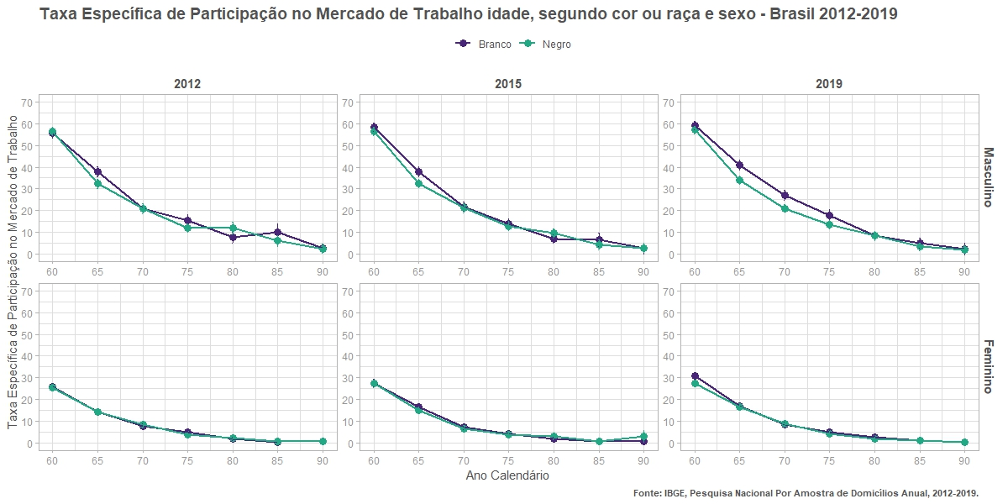
flag_participa | n | n_se | prop | prop_se
forca_trabalho | 949331.59371 | 27442.980633 | 55.55 | 1.1
nao_forca_trabalho | 759609.30047 | 25709.235588 | 44.45 | 1.1
forca_trabalho | 480687.13161 | 19621.71007 | 37.88 | 1.22
nao_forca_trabalho | 788166.53303 | 25171.462342 | 62.12 | 1.22
forca_trabalho | 195731.76783 | 12184.17708 | 20.91 | 1.17
nao_forca_trabalho | 740373.66943 | 24810.64126 | 79.09 | 1.17
forca_trabalho | 100142.81245 | 9461.0497978 | 15.49 | 1.34
nao_forca_trabalho | 546274.70438 | 21132.407167 | 84.51 | 1.34
forca_trabalho | 32139.15907 | 5396.7673407 | 7.49 | 1.21
nao_forca_trabalho | 397021.27989 | 18908.842588 | 92.51 | 1.21
forca_trabalho | 18815.761365 | 3982.7804676 | 9.84 | 1.96
nao_forca_trabalho | 172344.97319 | 11152.054356 | 90.16 | 1.96
forca_trabalho | 1789.4148895 | 733.20395609 | 2.59 | 1.08
nao_forca_trabalho | 67251.941676 | 7847.8139138 | 97.41 | 1.08
forca_trabalho | 132.12325389 | 132.12325389 | 1.26 | 1.27
nao_forca_trabalho | 10376.192547 | 2242.9355221 | 98.74 | 1.27
forca_trabalho | 492.67315952 | 492.67315953 | 12.7 | 12.28
nao_forca_trabalho | 3386.2857837 | 1608.71438 | 87.3 | 12.28
forca_trabalho | 513480.90627 | 20347.356912 | 25.79 | 0.88
nao_forca_trabalho | 1477665.7112 | 35076.011636 | 74.21 | 0.88
forca_trabalho | 216896.13992 | 12966.075876 | 14.33 | 0.79
nao_forca_trabalho | 1296668.2005 | 32023.272611 | 85.67 | 0.79
forca_trabalho | 94101.018607 | 8852.6593837 | 7.62 | 0.69
nao_forca_trabalho | 1140184.7716 | 31317.301325 | 92.38 | 0.69
forca_trabalho | 47831.167944 | 6957.6020403 | 5.03 | 0.71
nao_forca_trabalho | 903186.09464 | 28605.299806 | 94.97 | 0.71
forca_trabalho | 12798.262357 | 3048.4303555 | 1.85 | 0.44
nao_forca_trabalho | 677880.63422 | 25338.775273 | 98.15 | 0.44
forca_trabalho | 654.133478 | 421.94860416 | 0.2 | 0.13
nao_forca_trabalho | 321425.98413 | 15752.742434 | 99.8 | 0.13
nao_forca_trabalho | 119060.2284 | 9943.8555205 | 100 | 0
nao_forca_trabalho | 39010.966634 | 5007.1646782 | 100 | 0
...

3 - Por escolaridade
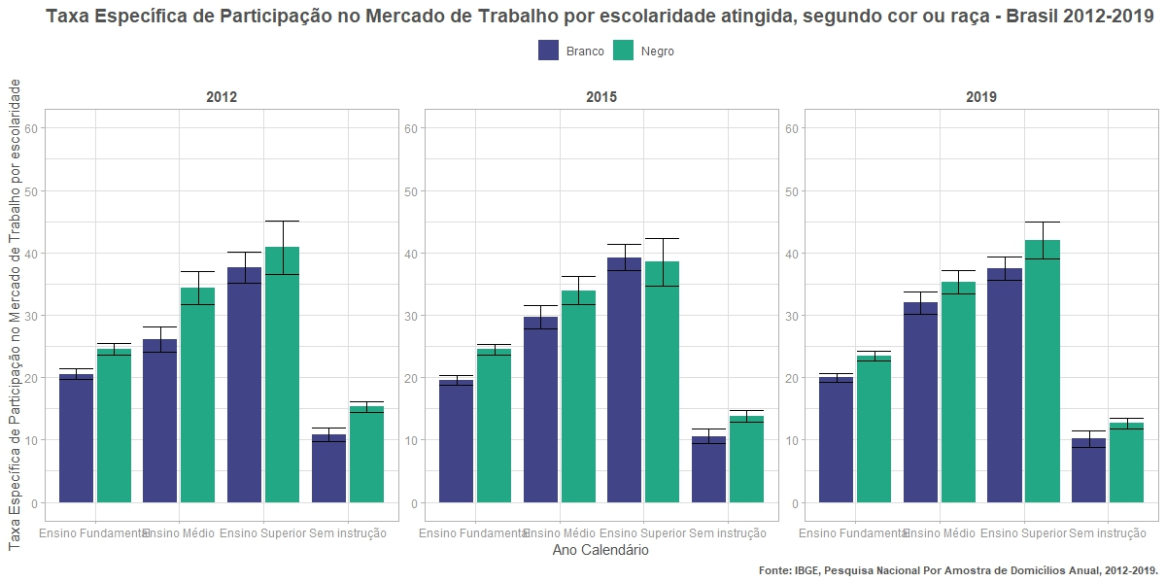
flag_participa | n | n_se | prop | prop_se
forca_trabalho | 1465724.3896 | 32464.036291 | 20.56 | 0.41
nao_forca_trabalho | 5663538.7123 | 67941.954246 | 79.44 | 0.41
forca_trabalho | 442056.79877 | 20000.243447 | 26.12 | 1.03
nao_forca_trabalho | 1250638.5318 | 35373.268848 | 73.88 | 1.03
forca_trabalho | 559559.47687 | 23943.134251 | 37.58 | 1.29
nao_forca_trabalho | 929529.40613 | 31844.847128 | 62.42 | 1.29
forca_trabalho | 198446.55661 | 10534.529562 | 10.89 | 0.55
nao_forca_trabalho | 1623135.6814 | 32316.410322 | 89.11 | 0.55
forca_trabalho | 1359921.0947 | 29857.521135 | 24.49 | 0.47
nao_forca_trabalho | 4192829.2228 | 52337.666894 | 75.51 | 0.47
forca_trabalho | 275133.10753 | 13222.582861 | 34.37 | 1.36
nao_forca_trabalho | 525390.92061 | 19115.961575 | 65.63 | 1.36
forca_trabalho | 145511.88592 | 10303.121395 | 40.86 | 2.17
nao_forca_trabalho | 210591.2767 | 11612.25773 | 59.14 | 2.17
forca_trabalho | 493816.34203 | 15910.627349 | 15.27 | 0.46
nao_forca_trabalho | 2739276.0419 | 38478.379954 | 84.73 | 0.46
forca_trabalho | 1475639.985 | 33446.103308 | 20.37 | 0.42
nao_forca_trabalho | 5767011.8861 | 68540.269999 | 79.63 | 0.42
forca_trabalho | 482974.22048 | 21352.980557 | 27.03 | 1.02
nao_forca_trabalho | 1303578.8248 | 35213.268663 | 72.97 | 1.02
forca_trabalho | 631161.86786 | 26546.803931 | 38.81 | 1.28
nao_forca_trabalho | 995115.34355 | 33271.159383 | 61.19 | 1.28
forca_trabalho | 189014.72042 | 10573.177547 | 10.73 | 0.57
nao_forca_trabalho | 1572939.5953 | 32273.745705 | 89.27 | 0.57
forca_trabalho | 1451650.5711 | 30547.01592 | 24.69 | 0.45
nao_forca_trabalho | 4427759.1589 | 53364.060115 | 75.31 | 0.45
forca_trabalho | 293321.01356 | 13775.369539 | 31.58 | 1.23
nao_forca_trabalho | 635564.61037 | 20578.681197 | 68.42 | 1.23
forca_trabalho | 167547.47805 | 10805.595777 | 45.51 | 2.08
nao_forca_trabalho | 200603.42752 | 10777.794496 | 54.49 | 2.08
forca_trabalho | 466859.94329 | 14641.96258 | 14.16 | 0.42
nao_forca_trabalho | 2829244.7043 | 38484.21164 | 85.84 | 0.42
...

3.1 - Por escolaridade e sexo
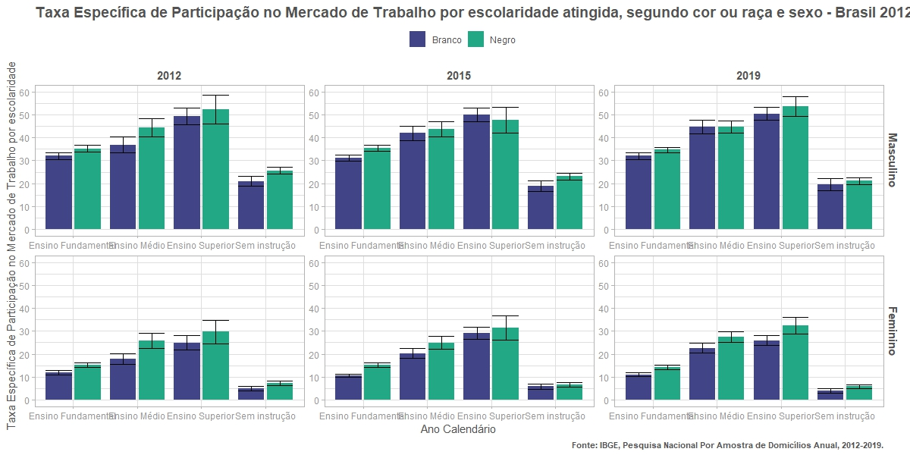
flag_participa | n | n_se | prop | prop_se
forca_trabalho | 981780.66364 | 26139.166229 | 32.04 | 0.72
nao_forca_trabalho | 2082407.2735 | 41266.787334 | 67.96 | 0.72
forca_trabalho | 270864.59008 | 15974.889966 | 36.88 | 1.76
nao_forca_trabalho | 463637.49469 | 21992.201348 | 63.12 | 1.76
forca_trabalho | 381879.25462 | 20163.490143 | 49.31 | 1.84
nao_forca_trabalho | 392493.47481 | 20044.427838 | 50.69 | 1.84
forca_trabalho | 144737.92899 | 8764.4836988 | 20.95 | 1.14
nao_forca_trabalho | 546266.63744 | 17717.434758 | 79.05 | 1.14
forca_trabalho | 483943.72598 | 19301.83659 | 11.9 | 0.45
nao_forca_trabalho | 3581131.4388 | 54249.737722 | 88.1 | 0.45
forca_trabalho | 171192.20869 | 12041.527162 | 17.87 | 1.15
nao_forca_trabalho | 787001.03711 | 27732.163137 | 82.13 | 1.15
forca_trabalho | 177680.22224 | 12922.041055 | 24.86 | 1.61
nao_forca_trabalho | 537035.93132 | 24762.058737 | 75.14 | 1.61
forca_trabalho | 53708.627624 | 5847.3308666 | 4.75 | 0.51
nao_forca_trabalho | 1076869.044 | 27070.266252 | 95.25 | 0.51
forca_trabalho | 904256.52745 | 23590.856548 | 35.28 | 0.75
nao_forca_trabalho | 1658958.1452 | 33231.805154 | 64.72 | 0.75
forca_trabalho | 164572.15077 | 10296.708908 | 44.36 | 2.08
nao_forca_trabalho | 206429.95073 | 11640.387159 | 55.64 | 2.08
forca_trabalho | 91406.268417 | 8657.1492594 | 52.49 | 3.19
nao_forca_trabalho | 82718.507204 | 7116.835742 | 47.51 | 3.19
forca_trabalho | 360708.94856 | 13350.105311 | 25.62 | 0.82
nao_forca_trabalho | 1047115.2962 | 22965.594172 | 74.38 | 0.82
forca_trabalho | 455664.56721 | 18346.487121 | 15.24 | 0.56
nao_forca_trabalho | 2533871.0776 | 40641.323321 | 84.76 | 0.56
forca_trabalho | 110560.95676 | 8299.841531 | 25.74 | 1.7
nao_forca_trabalho | 318960.96989 | 15171.853116 | 74.26 | 1.7
forca_trabalho | 54105.617504 | 5588.1918507 | 29.73 | 2.63
nao_forca_trabalho | 127872.7695 | 9178.1016325 | 70.27 | 2.63
forca_trabalho | 133107.39347 | 8666.8956769 | 7.29 | 0.46
nao_forca_trabalho | 1692160.7457 | 30988.143008 | 92.71 | 0.46
...

4 - Por quintil de renda
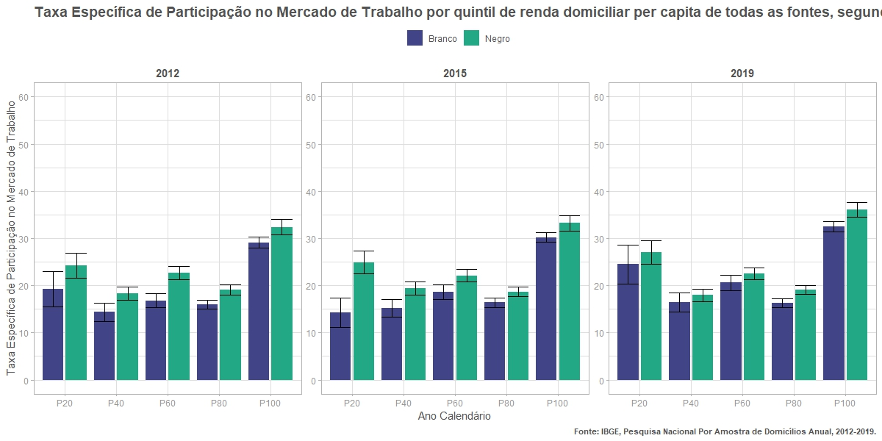
flag_participa | n | n_se | prop | prop_se
forca_trabalho | 58099.789438 | 6468.8871997 | 19.25 | 1.93
nao_forca_trabalho | 243772.83123 | 13331.627419 | 80.75 | 1.93
forca_trabalho | 123743.98633 | 8844.1073653 | 14.34 | 0.96
nao_forca_trabalho | 739455.97438 | 22784.026849 | 85.66 | 0.96
forca_trabalho | 265459.11455 | 12808.857155 | 16.78 | 0.75
nao_forca_trabalho | 1316242.3388 | 31147.474055 | 83.22 | 0.75
forca_trabalho | 628572.8734 | 20779.159985 | 15.99 | 0.49
nao_forca_trabalho | 3302147.5977 | 50608.17333 | 84.01 | 0.49
forca_trabalho | 1587137.1727 | 37675.789062 | 29.12 | 0.59
nao_forca_trabalho | 3864118.8914 | 60949.402803 | 70.88 | 0.59
forca_trabalho | 2774.2854858 | 1479.2965699 | 71.52 | 19.31
nao_forca_trabalho | 1104.6981158 | 865.89447275 | 28.48 | 19.31
forca_trabalho | 143635.87497 | 9236.88251 | 24.24 | 1.34
nao_forca_trabalho | 448915.63521 | 15310.802347 | 75.76 | 1.34
forca_trabalho | 290698.08133 | 12404.945146 | 18.25 | 0.71
nao_forca_trabalho | 1302062.5209 | 27447.419001 | 81.75 | 0.71
forca_trabalho | 492519.0148 | 17168.148754 | 22.68 | 0.7
nao_forca_trabalho | 1679209.3512 | 31516.146375 | 77.32 | 0.7
forca_trabalho | 668372.31032 | 20581.350706 | 19.08 | 0.53
nao_forca_trabalho | 2834013.7883 | 41806.573415 | 80.92 | 0.53
forca_trabalho | 672809.51203 | 21607.317727 | 32.4 | 0.86
nao_forca_trabalho | 1403629.6392 | 31821.045686 | 67.6 | 0.86
forca_trabalho | 6347.6366861 | 1755.8836462 | 96.12 | 3.87
nao_forca_trabalho | 256.52724151 | 256.52724151 | 3.88 | 3.87
forca_trabalho | 48348.788091 | 5121.271769 | 17.43 | 1.73
nao_forca_trabalho | 229112.52056 | 12943.934981 | 82.57 | 1.73
forca_trabalho | 129011.03371 | 9342.5400378 | 15.27 | 1.03
nao_forca_trabalho | 715661.96544 | 23330.888531 | 84.73 | 1.03
forca_trabalho | 305922.71419 | 15233.490533 | 18.61 | 0.84
nao_forca_trabalho | 1338142.2556 | 31911.679031 | 81.39 | 0.84
forca_trabalho | 628202.87419 | 21978.381621 | 15.83 | 0.51
nao_forca_trabalho | 3339876.5008 | 50622.629552 | 84.17 | 0.51
...

4.1 - Por quintil e sexo
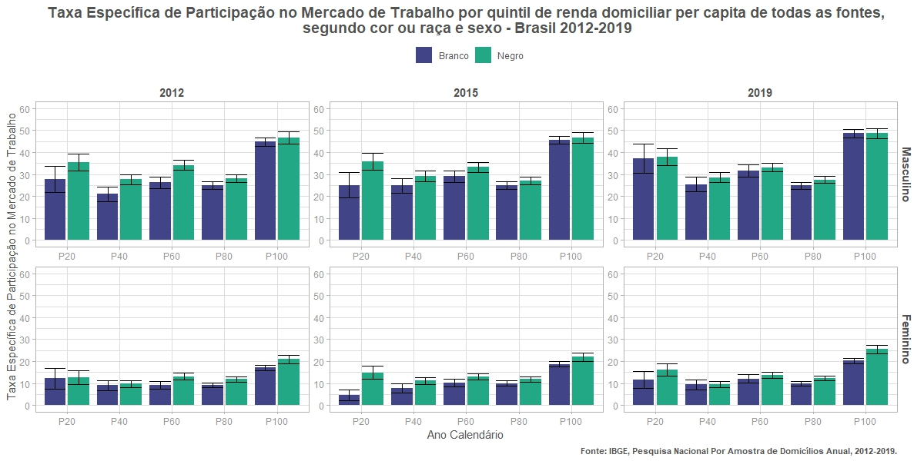
flag_participa | n | n_se | prop | prop_se
forca_trabalho | 37806.445953 | 4804.2882295 | 27.75 | 3.05
nao_forca_trabalho | 98437.992873 | 8255.0615991 | 72.25 | 3.05
forca_trabalho | 80375.947719 | 6862.9837008 | 20.93 | 1.62
nao_forca_trabalho | 303682.17377 | 14612.244723 | 79.07 | 1.62
forca_trabalho | 184788.52921 | 10355.371191 | 26.25 | 1.31
nao_forca_trabalho | 519243.89233 | 19642.096324 | 73.75 | 1.31
forca_trabalho | 420226.19496 | 16581.183611 | 24.96 | 0.87
nao_forca_trabalho | 1263193.4255 | 31114.765217 | 75.04 | 0.87
forca_trabalho | 1055605.3667 | 31130.857418 | 44.81 | 1
nao_forca_trabalho | 1300247.396 | 35628.399508 | 55.19 | 1
forca_trabalho | 459.95283751 | 310.00818171 | 100 | 0
forca_trabalho | 20293.343485 | 4332.249938 | 12.25 | 2.42
nao_forca_trabalho | 145334.83835 | 10471.081905 | 87.75 | 2.42
forca_trabalho | 43368.038608 | 5579.5746223 | 9.05 | 1.11
nao_forca_trabalho | 435773.80061 | 17496.40809 | 90.95 | 1.11
forca_trabalho | 80670.585331 | 7542.7331482 | 9.19 | 0.82
nao_forca_trabalho | 796998.44648 | 24207.662672 | 90.81 | 0.82
forca_trabalho | 208346.67844 | 12537.486075 | 9.27 | 0.53
nao_forca_trabalho | 2038954.1723 | 40042.176081 | 90.73 | 0.53
forca_trabalho | 531531.80602 | 21273.983989 | 17.17 | 0.63
nao_forca_trabalho | 2563871.4954 | 49586.29652 | 82.83 | 0.63
forca_trabalho | 2314.3326483 | 1446.4499761 | 67.69 | 21.93
nao_forca_trabalho | 1104.6981158 | 865.89447275 | 32.31 | 21.93
forca_trabalho | 106664.07092 | 7624.4788214 | 35.49 | 1.99
nao_forca_trabalho | 193877.24304 | 9597.0775491 | 64.51 | 1.99
forca_trabalho | 207918.3225 | 10099.904175 | 27.69 | 1.17
nao_forca_trabalho | 543092.1752 | 17698.708866 | 72.31 | 1.17
forca_trabalho | 335459.87721 | 14048.925119 | 34.19 | 1.16
nao_forca_trabalho | 645758.91489 | 19479.826949 | 65.81 | 1.16
forca_trabalho | 438532.78223 | 16070.41147 | 28.16 | 0.88
nao_forca_trabalho | 1118965.1293 | 26285.669796 | 71.84 | 0.88
forca_trabalho | 431552.24179 | 17337.694398 | 46.65 | 1.37
...

5 - Por tipo de domicílio
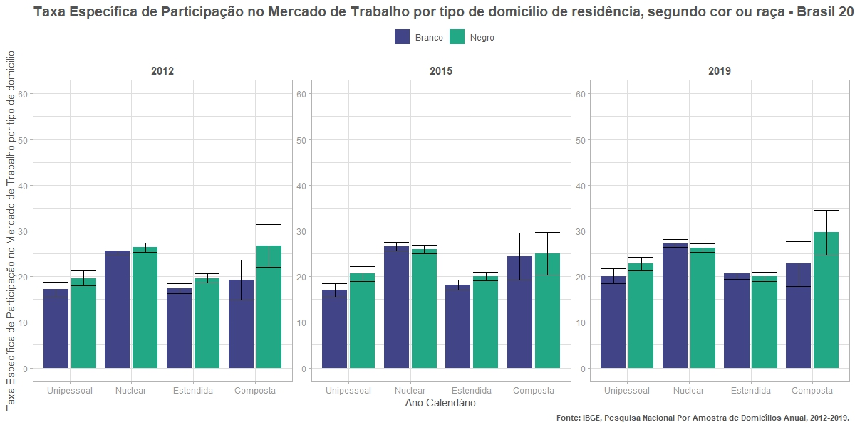
flag_participa | n | n_se | prop | prop_se
forca_trabalho | 290171.58864 | 15259.065928 | 17.14 | 0.82
nao_forca_trabalho | 1403014.5071 | 33319.328675 | 82.86 | 0.82
forca_trabalho | 1720830.3281 | 37449.200082 | 25.69 | 0.49
nao_forca_trabalho | 4978717.752 | 64538.785411 | 74.31 | 0.49
forca_trabalho | 607353.75248 | 21657.465381 | 17.39 | 0.57
nao_forca_trabalho | 2885719.0391 | 49065.36353 | 82.61 | 0.57
forca_trabalho | 47431.552637 | 5692.3757374 | 19.22 | 2.23
nao_forca_trabalho | 199391.03343 | 15716.733303 | 80.78 | 2.23
forca_trabalho | 250951.12036 | 12086.961693 | 19.61 | 0.85
nao_forca_trabalho | 1028707.1052 | 24770.118214 | 80.39 | 0.85
forca_trabalho | 1214765.8578 | 27664.148015 | 26.33 | 0.51
nao_forca_trabalho | 3399674.2943 | 45703.696472 | 73.67 | 0.51
forca_trabalho | 750264.87428 | 21809.751686 | 19.59 | 0.51
nao_forca_trabalho | 3079108.3031 | 43942.958266 | 80.41 | 0.51
forca_trabalho | 58400.577733 | 6222.2368213 | 26.67 | 2.39
nao_forca_trabalho | 160597.7594 | 9658.3186651 | 73.33 | 2.39
forca_trabalho | 288454.63732 | 15173.378719 | 15.8 | 0.76
nao_forca_trabalho | 1537753.7561 | 35539.073716 | 84.2 | 0.76
forca_trabalho | 1798751.496 | 39739.226181 | 25.84 | 0.49
nao_forca_trabalho | 5162055.4182 | 67327.178278 | 74.16 | 0.49
forca_trabalho | 630441.53572 | 22479.323536 | 18.47 | 0.59
nao_forca_trabalho | 2783163.7441 | 46886.72113 | 81.53 | 0.59
forca_trabalho | 61143.124762 | 8637.4981101 | 28.2 | 3.13
nao_forca_trabalho | 155672.73138 | 9759.8074064 | 71.8 | 3.13
forca_trabalho | 286873.44599 | 12840.381923 | 20.38 | 0.81
nao_forca_trabalho | 1120961.2767 | 25167.089743 | 79.62 | 0.81
forca_trabalho | 1263988.525 | 27619.02717 | 25.75 | 0.49
nao_forca_trabalho | 3645307.613 | 46813.038521 | 74.25 | 0.49
forca_trabalho | 779006.27792 | 22379.845526 | 19.69 | 0.51
nao_forca_trabalho | 3177689.7494 | 44363.619111 | 80.31 | 0.51
forca_trabalho | 49510.75708 | 5077.9934406 | 24.91 | 2.23
...

5.1 - Por tipo de dom. e sexo
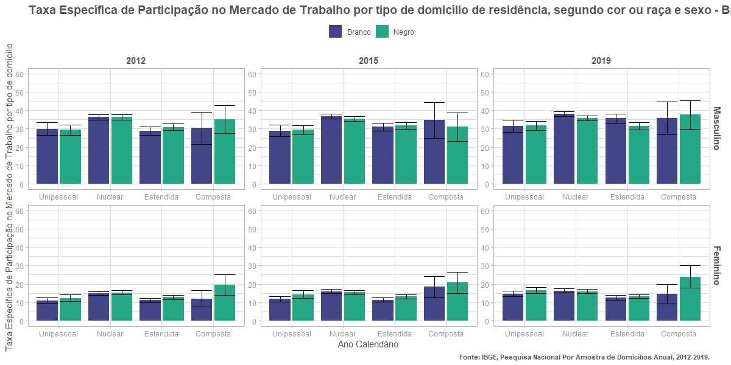
flag_participa | n | n_se | prop | prop_se
forca_trabalho | 164096.84712 | 12102.908619 | 29.97 | 1.8
nao_forca_trabalho | 383436.17597 | 16831.787966 | 70.03 | 1.8
forca_trabalho | 1228385.4838 | 31340.074209 | 36.37 | 0.75
nao_forca_trabalho | 2149237.166 | 42497.212332 | 63.63 | 0.75
forca_trabalho | 357224.30582 | 16480.19897 | 28.77 | 1.13
nao_forca_trabalho | 884355.87104 | 26760.416487 | 71.23 | 1.13
forca_trabalho | 29555.800625 | 4542.6966237 | 30.37 | 4.46
nao_forca_trabalho | 67775.667418 | 9785.1647497 | 69.63 | 4.46
forca_trabalho | 126074.74152 | 9297.395845 | 11 | 0.77
nao_forca_trabalho | 1019578.3311 | 28782.540044 | 89 | 0.77
forca_trabalho | 492444.84435 | 20558.829799 | 14.82 | 0.57
nao_forca_trabalho | 2829480.5861 | 48822.144993 | 85.18 | 0.57
forca_trabalho | 250129.44666 | 14064.379643 | 11.11 | 0.59
nao_forca_trabalho | 2001363.168 | 41211.405154 | 88.89 | 0.59
forca_trabalho | 17875.752012 | 3430.6217083 | 11.96 | 2.25
nao_forca_trabalho | 131615.36601 | 12300.487364 | 88.04 | 2.25
forca_trabalho | 161788.08416 | 9684.1790573 | 29.37 | 1.48
nao_forca_trabalho | 388988.31649 | 15036.957109 | 70.63 | 1.48
forca_trabalho | 877977.97814 | 23191.34769 | 36.31 | 0.77
nao_forca_trabalho | 1539993.2606 | 30859.199907 | 63.69 | 0.77
forca_trabalho | 445857.17587 | 16136.468259 | 30.82 | 0.93
nao_forca_trabalho | 1000951.7655 | 24514.239574 | 69.18 | 0.93
forca_trabalho | 35320.65702 | 4866.9331851 | 35.11 | 3.83
nao_forca_trabalho | 65288.556753 | 6269.7815809 | 64.89 | 3.83
forca_trabalho | 89163.036201 | 7236.6500854 | 12.23 | 0.93
nao_forca_trabalho | 639718.78873 | 19709.020503 | 87.77 | 0.93
forca_trabalho | 336787.87963 | 15121.208862 | 15.33 | 0.63
nao_forca_trabalho | 1859681.0337 | 33882.293358 | 84.67 | 0.63
forca_trabalho | 304407.69841 | 14690.926969 | 12.78 | 0.57
nao_forca_trabalho | 2078156.5376 | 36583.715085 | 87.22 | 0.57
forca_trabalho | 23079.920714 | 3877.1713838 | 19.49 | 2.9
nao_forca_trabalho | 95309.20265 | 7348.325303 | 80.51 | 2.9
...

6 - Por exist. depend.
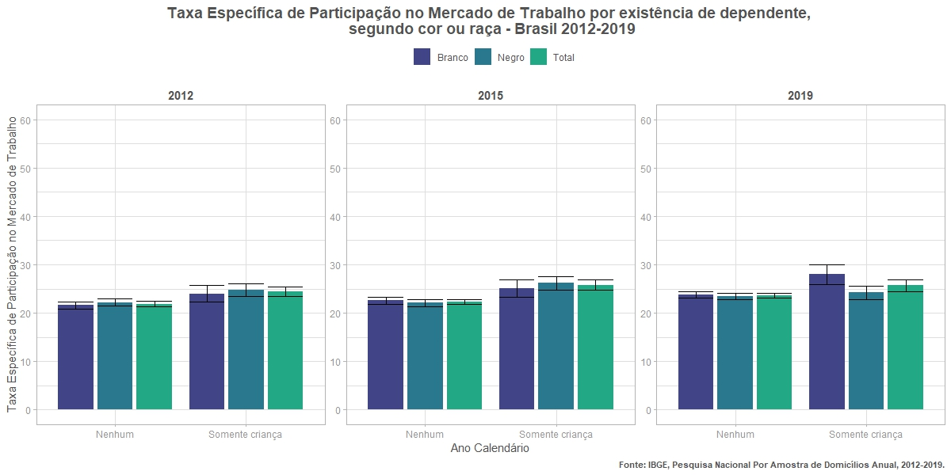
flag_participa | n | n_se | prop | prop_se
forca_trabalho | 2217067.4343 | 42335.597812 | 21.62 | 0.37
nao_forca_trabalho | 8036414.4698 | 82130.771161 | 78.38 | 0.37
nao_forca_trabalho | 10747.606117 | 3451.5717849 | 100 | 0
forca_trabalho | 448719.7876 | 18466.796248 | 24.02 | 0.87
nao_forca_trabalho | 1419680.2557 | 33308.218623 | 75.98 | 0.87
forca_trabalho | 1629342.0351 | 32102.086 | 22.23 | 0.39
nao_forca_trabalho | 5699860.8593 | 59352.502408 | 77.77 | 0.39
nao_forca_trabalho | 2464.3294361 | 1351.5270084 | 100 | 0
forca_trabalho | 645040.39507 | 19831.861358 | 24.71 | 0.66
nao_forca_trabalho | 1965762.2733 | 34257.935861 | 75.29 | 0.66
forca_trabalho | 2303750.7331 | 44684.852384 | 21.67 | 0.37
nao_forca_trabalho | 8329236.2477 | 83789.90435 | 78.33 | 0.37
nao_forca_trabalho | 1004.9192728 | 710.58452073 | 100 | 0
forca_trabalho | 475040.06071 | 19722.995671 | 26.65 | 0.94
nao_forca_trabalho | 1307746.6918 | 31612.361157 | 73.35 | 0.94
nao_forca_trabalho | 657.79094997 | 538.77276618 | 100 | 0
forca_trabalho | 1740444.5026 | 32476.023322 | 22.05 | 0.36
nao_forca_trabalho | 6154506.1378 | 60539.311937 | 77.95 | 0.36
nao_forca_trabalho | 2625.2264927 | 2360.2015391 | 100 | 0
forca_trabalho | 638934.5034 | 19933.336993 | 24.81 | 0.67
nao_forca_trabalho | 1936040.5368 | 34214.58238 | 75.19 | 0.67
forca_trabalho | 2465884.3948 | 44960.925052 | 22.05 | 0.35
nao_forca_trabalho | 8719404.4916 | 81772.863844 | 77.95 | 0.35
forca_trabalho | 454.57143931 | 454.57143931 | 5.73 | 5.63
nao_forca_trabalho | 7474.6435378 | 2193.3611572 | 94.27 | 5.63
forca_trabalho | 453097.91629 | 20047.14264 | 25.13 | 0.95
nao_forca_trabalho | 1350171.1051 | 32480.447076 | 74.87 | 0.95
nao_forca_trabalho | 757.82263265 | 757.82263266 | 100 | 0
forca_trabalho | 1764235.3661 | 33364.918903 | 21.4 | 0.36
nao_forca_trabalho | 6478323.2712 | 61997.369132 | 78.6 | 0.36
nao_forca_trabalho | 3265.4125068 | 1348.8369753 | 100 | 0
forca_trabalho | 623291.79448 | 20329.595198 | 25.02 | 0.7
nao_forca_trabalho | 1867724.0189 | 33929.483433 | 74.98 | 0.7
...

6.1 - Por exist. depend. e sexo
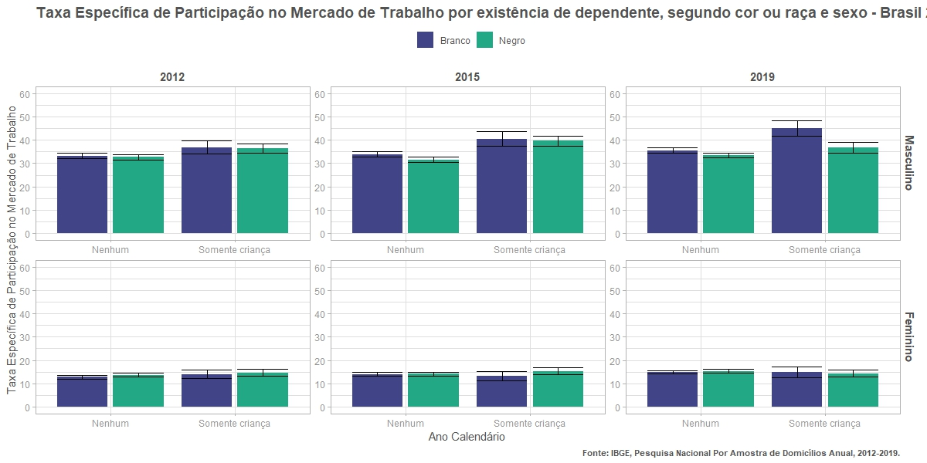
flag_participa | n | n_se | prop | prop_se
forca_trabalho | 1477450.6213 | 34610.8992 | 33.23 | 0.64
nao_forca_trabalho | 2968455.1034 | 50019.755043 | 66.77 | 0.64
nao_forca_trabalho | 1331.6897778 | 805.54599154 | 100 | 0
forca_trabalho | 301811.81608 | 14892.225292 | 36.95 | 1.46
nao_forca_trabalho | 515018.08719 | 19786.571042 | 63.05 | 1.46
forca_trabalho | 739616.81302 | 24469.691637 | 12.74 | 0.4
nao_forca_trabalho | 5067959.3663 | 65602.978104 | 87.26 | 0.4
nao_forca_trabalho | 9415.9163392 | 3356.2618595 | 100 | 0
forca_trabalho | 146907.97151 | 10928.028195 | 13.97 | 0.96
nao_forca_trabalho | 904662.16854 | 26829.00294 | 86.03 | 0.96
forca_trabalho | 1082975.9701 | 25772.81081 | 32.69 | 0.64
nao_forca_trabalho | 2229474.1859 | 37057.098253 | 67.31 | 0.64
nao_forca_trabalho | 2125.0979461 | 1308.262259 | 100 | 0
forca_trabalho | 437967.92514 | 15834.157572 | 36.45 | 1.05
nao_forca_trabalho | 763622.61544 | 20968.147805 | 63.55 | 1.05
forca_trabalho | 546366.06502 | 19200.947277 | 13.6 | 0.44
nao_forca_trabalho | 3470386.6734 | 46695.656281 | 86.4 | 0.44
nao_forca_trabalho | 339.23148993 | 339.23148993 | 100 | 0
forca_trabalho | 207072.46993 | 11955.980423 | 14.69 | 0.78
nao_forca_trabalho | 1202139.6578 | 27159.163853 | 85.31 | 0.78
forca_trabalho | 1522581.08 | 36650.055644 | 33.37 | 0.65
nao_forca_trabalho | 3039549.3154 | 50304.861505 | 66.63 | 0.65
nao_forca_trabalho | 502.4596364 | 502.4596364 | 100 | 0
forca_trabalho | 327007.6075 | 16281.489175 | 42.35 | 1.57
nao_forca_trabalho | 445085.76019 | 18005.201767 | 57.65 | 1.57
nao_forca_trabalho | 136.63014805 | 136.63014805 | 100 | 0
forca_trabalho | 781169.65309 | 25656.84919 | 12.87 | 0.4
nao_forca_trabalho | 5289686.9323 | 67487.591745 | 87.13 | 0.4
nao_forca_trabalho | 502.4596364 | 502.4596364 | 100 | 0
forca_trabalho | 148032.45322 | 11140.178608 | 14.65 | 1.01
nao_forca_trabalho | 862660.93163 | 26013.30699 | 85.35 | 1.01
nao_forca_trabalho | 521.16080192 | 521.16080193 | 100 | 0
...

8 - Por status apos.
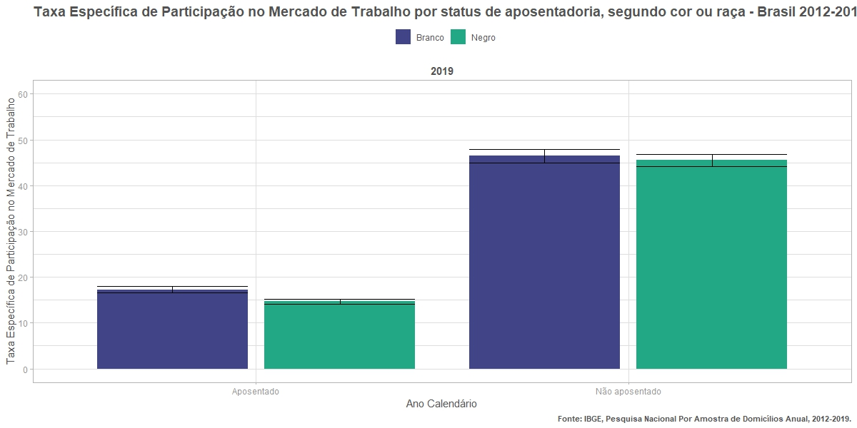
flag_participa | n | n_se | prop | prop_se
forca_trabalho | 1360501.9481 | 32112.372916 | 16.68 | 0.36
nao_forca_trabalho | 6794540.6042 | 74516.568576 | 83.32 | 0.36
forca_trabalho | 1305285.2737 | 33245.2919 | 32.82 | 0.69
nao_forca_trabalho | 2672301.7275 | 48380.977383 | 67.18 | 0.69
forca_trabalho | 1037538.0895 | 24636.389982 | 15.9 | 0.35
nao_forca_trabalho | 5486734.1873 | 56727.961982 | 84.1 | 0.35
forca_trabalho | 1236844.3406 | 28597.646921 | 36.18 | 0.67
nao_forca_trabalho | 2181353.2747 | 38510.714742 | 63.82 | 0.67
forca_trabalho | 1395235.0142 | 32878.912266 | 16.71 | 0.36
nao_forca_trabalho | 6953808.8022 | 75239.393978 | 83.29 | 0.36
forca_trabalho | 1383555.7796 | 36167.092794 | 34.01 | 0.72
nao_forca_trabalho | 2684836.8476 | 48897.937485 | 65.99 | 0.72
forca_trabalho | 1044971.3864 | 24479.320357 | 15.15 | 0.33
nao_forca_trabalho | 5854660.325 | 57822.860032 | 84.85 | 0.33
forca_trabalho | 1334407.6196 | 29221.979292 | 37.35 | 0.65
nao_forca_trabalho | 2238511.576 | 38761.018523 | 62.65 | 0.65
forca_trabalho | 1417312.6687 | 33284.952475 | 16.2 | 0.35
nao_forca_trabalho | 7334171.6665 | 73792.164465 | 83.8 | 0.35
forca_trabalho | 1502124.2138 | 36328.206543 | 35.38 | 0.69
nao_forca_trabalho | 2743636.3964 | 48321.806153 | 64.62 | 0.69
forca_trabalho | 1011719.3014 | 23327.041085 | 14.09 | 0.3
nao_forca_trabalho | 6169344.0379 | 59516.517714 | 85.91 | 0.3
forca_trabalho | 1375807.8592 | 31361.286501 | 38.69 | 0.68
nao_forca_trabalho | 2179968.6646 | 38207.10361 | 61.31 | 0.68
forca_trabalho | 1121076.7042 | 28903.140439 | 16.77 | 0.4
nao_forca_trabalho | 5562666.803 | 65503.874519 | 83.23 | 0.4
forca_trabalho | 1886037.8205 | 39784.56916 | 29.18 | 0.52
nao_forca_trabalho | 4576433.2381 | 60639.236937 | 70.82 | 0.52
forca_trabalho | 804832.16565 | 20860.482541 | 14.38 | 0.35
nao_forca_trabalho | 4791379.8823 | 52365.100949 | 85.62 | 0.35
forca_trabalho | 1845482.4282 | 36919.596063 | 31.23 | 0.51
nao_forca_trabalho | 4063914.4392 | 51478.892699 | 68.77 | 0.51
...

8.1 - Por status apos. e sexo
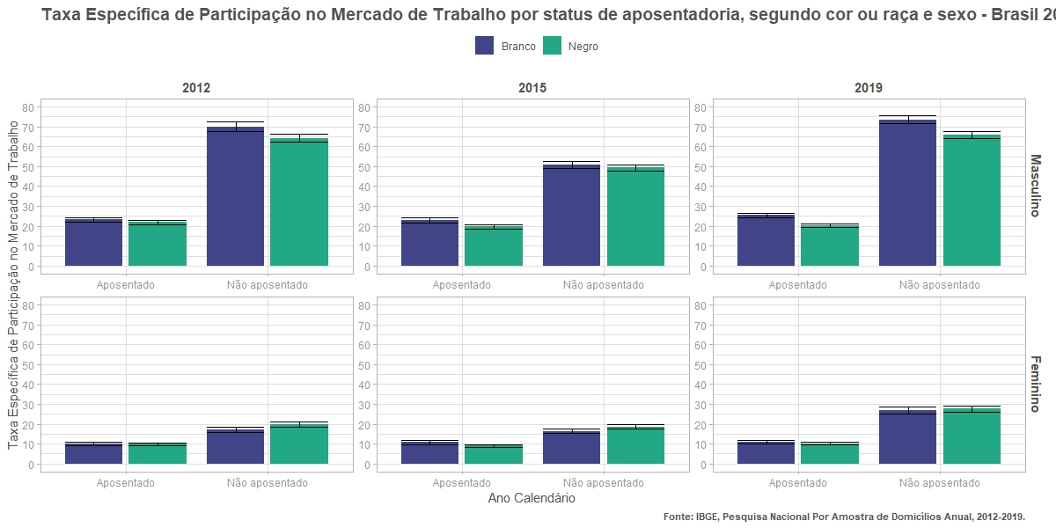
flag_participa | n | n_se | prop | prop_se
forca_trabalho | 949664.6049 | 27021.668184 | 23.28 | 0.59
nao_forca_trabalho | 3129088.5113 | 51145.723061 | 76.72 | 0.59
forca_trabalho | 829597.83243 | 26284.82175 | 69.99 | 1.19
nao_forca_trabalho | 355716.3691 | 16630.221212 | 30.01 | 1.19
forca_trabalho | 410837.34322 | 17395.310586 | 10.08 | 0.41
nao_forca_trabalho | 3665452.0929 | 54614.818911 | 89.92 | 0.41
forca_trabalho | 475687.44131 | 20394.567385 | 17.04 | 0.67
nao_forca_trabalho | 2316585.3584 | 45469.282718 | 82.96 | 0.67
forca_trabalho | 715206.38872 | 19938.498022 | 21.93 | 0.55
nao_forca_trabalho | 2545512.8506 | 39364.40271 | 78.07 | 0.55
forca_trabalho | 805737.50648 | 22755.725631 | 64.18 | 1.05
nao_forca_trabalho | 449709.04873 | 16210.720225 | 35.82 | 1.05
forca_trabalho | 322331.70082 | 14502.809253 | 9.88 | 0.42
nao_forca_trabalho | 2941221.3367 | 41212.818922 | 90.12 | 0.42
forca_trabalho | 431106.83413 | 17360.697148 | 19.93 | 0.72
nao_forca_trabalho | 1731644.226 | 34977.237578 | 80.07 | 0.72
forca_trabalho | 965134.99918 | 27341.461187 | 23.63 | 0.59
nao_forca_trabalho | 3120061.5698 | 50796.955089 | 76.37 | 0.59
forca_trabalho | 884453.68832 | 29362.951362 | 70.78 | 1.16
nao_forca_trabalho | 365212.59564 | 16548.208848 | 29.22 | 1.16
forca_trabalho | 430100.01504 | 18306.561429 | 10.09 | 0.41
nao_forca_trabalho | 3833747.2324 | 55933.452058 | 89.91 | 0.41
forca_trabalho | 499102.09127 | 21157.598461 | 17.71 | 0.68
nao_forca_trabalho | 2319624.2519 | 46049.523325 | 82.29 | 0.68
forca_trabalho | 714032.27666 | 19619.287192 | 20.77 | 0.51
nao_forca_trabalho | 2724071.5171 | 40170.843821 | 79.23 | 0.51
forca_trabalho | 898366.21774 | 24158.232737 | 65.62 | 1.02
nao_forca_trabalho | 470685.59976 | 17097.754919 | 34.38 | 1.02
forca_trabalho | 330939.10976 | 14671.989195 | 9.56 | 0.4
nao_forca_trabalho | 3130588.808 | 41999.375813 | 90.44 | 0.4
forca_trabalho | 436041.40185 | 16488.572711 | 19.79 | 0.68
...

